THÔNG BÁO
Thông báo về sản phẩm mới
 | HÌNH ẢNH | MÃ HÀNG | GIÁ SỈ | THÔNG SỐ KỸ THUẬT
1 | 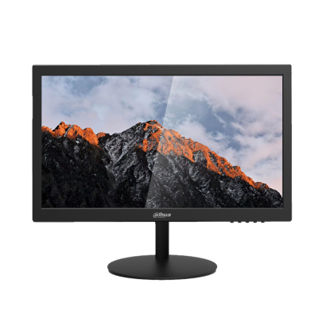 | DHI-LM19-A200 | Liên hệ | Màn hình 19.5" độ phân giải 1600×900 HD - LCD panel tỉ lệ 16:9 - Tấm nền : TN - Cổng kết nối VGA, HDMI - Thiết kế chống ánh sáng xanh và bảo vệ mắt. - Độ sáng/ độ chói : 200 cd/㎡ - Tần số quét: 75Hz - Độ tương phản 600:1 - Góc nhìn 90°H/65°V - Hiển thị 16.7 triệu màu - Trọng lượng 2.2kg, hỗ trợ VESA - Nguồn : DC12V-2A

SẢN PHẨM DỪNG PHÂN PHỐI
STT | MÃ SẢN PHẨM | MÃ THAY THẾ
1 | DH-HAC-HFW1000SP-S3
2 | DH-HAC-HFW1801DP
2 | DH-HAC-HDW1800TLP-A
3 | DH-HAC-HDW2249TP-A-LED | DH-HAC-HDW1239TLQP-A-LED-S2
3 | DS2230TDIP-S3 | DH-IPC-HDW1230T1P-S5-VN
4 | DS2431TDIP-S2 | DH-IPC-HDW1431SP-S4
4 | DS2431SFIP-S2 | DH-IPC-HFW1431SP-S4
5 | DH-SD3A200-GNP-W-PV | DH-SD2A200-GN-AW-PV

CAMERA HDCVI
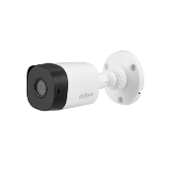
BẢNG GIÁ CAMERA HDCVI
Series | Hình ảnh | Mã sản phẩm | Thông số kỹ thuật | Giá bán lẻ ( VND)
DÒNG COOPER
 |  | DH-HAC-B1A21P | • Độ phân giải 2.0Megapixel cảm biến CMOS kích thước 1/2.7", 30fps@1080P • Thời gian thực không trễ hình, độ nhạy sáng tối thiểu 0.04Lux/F1.85, 0Lux IR on, chế độ ngày đêm(ICR), tự động cân bằng trắng (AWB),tự động bù sáng (AGC), chống ngược sáng(BLC), Chống nhiễu (2D-DNR), • Tầm xa hồng ngoại 20m với công nghệ hồng ngoại thông minh • Thiết kế mới nhỏ gọn, thẩm mỹ, dễ dàng lắp đặt • Ống kính cố định 3.6mm, chuẩn kháng nước IP67 (B1A21P), vỏ plastic. | 800,000

 | 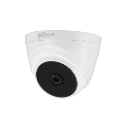 | DH-HAC-T1A21P |  | 780,000

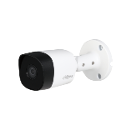
 |  | DH-HAC-B2A21P | • Độ phân giải 2.0Megapixel cảm biến CMOS kích thước 1/2.7", 30fps@1080P • Thời gian thực không trễ hình, độ nhạy sáng tối thiểu 0.04Lux/F1.85, 0Lux IR on, chế độ ngày đêm(ICR), tự động cân bằng trắng (AWB),tự động bù sáng (AGC), chống ngược sáng(BLC), Chống nhiễu (2D-DNR), • Tầm xa hồng ngoại 20m với công nghệ hồng ngoại thông minh • Thiết kế mới nhỏ gọn, thẩm mỹ, dễ dàng lắp đặt • Ống kính cố định 3.6mm, chuẩn kháng nước IP67, vỏ kim loại. | 992,000

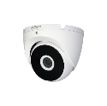
 |  | DH-HAC-T2A21P |  | 948,000

DÒNG LITE 2.0MP
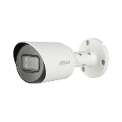 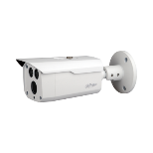 | 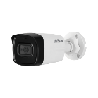 | DH-HAC-HFW1200TLP-S5 | • Camera thế hệ S5 hỗ trợ HDCVI/HDTVI/AHD/ANALOG, tích hợp OSD • Độ phân giải 2MP kích thước 1/2.7”, 30fps@1080P • Thời gian thực không trễ hình, độ nhạy sáng tối thiểu 0.02Lux@F1.85(0Lux IR LED on), chế độ ngày đêm(ICR), tự động cân bằng trắng (AWB), tự động bù sáng (AGC), chống ngược sáng(BLC), chống nhiễu (2D-DNR). • Tầm xa hồng ngoại đến 40m với công nghệ hồng ngoại thông minh • Ống kính cố định 3.6mm, chuẩn chống nước IP67, vỏ plastic | 992,000

 | Camera tích hợp mic ghi âm(Built-in Mic) | DH-HAC-HFW1200TLP-A-S5 | • Camera thế hệ S5 hỗ trợ HDCVI/HDTVI/AHD/ANALOG, tích hợp OSD • Độ phân giải 2MP kích thước 1/2.7”, 30fps@1080P • Thời gian thực không trễ hình, độ nhạy sáng tối thiểu 0.02Lux@F1.85(0Lux IR LED on), chế độ ngày đêm(ICR), tự động cân bằng trắng (AWB), tự động bù sáng (AGC), chống ngược sáng(BLC), chống nhiễu (2D-DNR). • Tích hợp Mic ghi âm • Tầm xa hồng ngoại đến 80m với công nghệ hồng ngoại thông minh • Ống kính cố định 3.6mm, chuẩn chống nước IP67, chất liệu vỏ kim loại(bìa trước) + plastic(thân) | 1,238,000

 |  | DH-HAC-HFW1200TP-S5 | • Camera thế hệ S5 hỗ trợ HDCVI/HDTVI/AHD/ANALOG, tích hợp OSD • Độ phân giải 2Megapixel cảm biến CMOS kích thước 1/2.7", 30fps@1080P • Thời gian thực không trễ hình, độ nhạy sáng tối thiểu 0.02Lux@F1.85(0Lux IR LED on), chế độ ngày đêm(ICR), tự động cân bằng trắng (AWB), tự động bù sáng (AGC), chống ngược sáng(BLC), chống nhiễu (2D-DNR). • Tầm xa hồng ngoại 30m với công nghệ hồng ngoại thông minh • Ống kính cố định 3.6mm, chuẩn kháng nước IP67, chất liệu vỏ kim loại | 1,114,000

 | 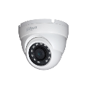 | DH-HAC-HDW1200MP-S5 | • Camera thế hệ S5 hỗ trợ HDCVI/HDTVI/AHD/ANALOG, tích hợp OSD • Độ phân giải 2Megapixel cảm biến CMOS kích thước 1/2.7", 30fps@1080P • Thời gian thực không trễ hình, độ nhạy sáng tối thiểu 0.01Lux@F1.2(0Lux IR LED on), chế độ ngày đêm(ICR), tự động cân bằng trắng (AWB), tự động bù sáng (AGC), chống ngược sáng(BLC), chống nhiễu (2D-DNR) •Tầm xa hồng ngoại 30m với công nghệ hồng ngoại thông minh • Ống kính cố định 3.6mm, chuẩn kháng nước IP67, vỏ kim loại | 992,000

 |  | DH-HAC-HFW1200DP-S5 | • Camera thế hệ S5 hỗ trợ HDCVI/HDTVI/AHD/ANALOG, tích hợp OSD • Độ phân giải 2Megapixel cảm biến CMOS kích thước 1/2.7", 30fps@1080P • Độ nhạy sáng tối thiểu 0.02Lux/F1.9, 0Lux IR on, chế độ ngày đêm(ICR), tự động cân bằng trắng (AWB),tự động bù sáng (AGC), chống ngược sáng(BLC), chống nhiễu (2D-DNR), • Tầm xa hồng ngoại 80m với công nghệ hồng ngoại thông minh • Ống kính cố định 3.6mm, chuẩn kháng nước IP67, vỏ kim loại | 1,402,000

 |  | DH-HAC-HFW1200CMP-S5 | • 2M HDCVI Bullet Camera • Độ phân giải 2MP, cảm biến CMOS kích thước 1/2.7”, 25/30fps@1080P • Hỗ trợ độ nhạy sáng 0.02Lux/F1.9 • Chế độ ngày đêm, tự động cân bằng trắng (AWB), tự động bù tín hiệu ảnh (AGC), chống chói sáng HLC, bù sáng BLC, chống ngược sáng DWDR, chống nhiễu (2D-NR) • Tích hợp đèn hồng ngoại với khoảng cách 30m • Ống kính cố định 3.6mm, chuẩn chống nước IP67, điện áp DC12V, công suất 2.7W. • Chất liệu kim loại, môi trường làm việc từ -40°C~+60°C | 986,000

 |  | DH-HAC-HFW1200CMP-A-S5 | • 2M HDCVI Bullet Camera • Độ phân giải 2MP, cảm biến CMOS kích thước 1/2.7”, 25/30fps@1080P • Hỗ trợ độ nhạy sáng 0.02Lux/F1.9 • Chế độ ngày đêm, tự động cân bằng trắng (AWB), tự động bù tín hiệu ảnh (AGC), chống chói sáng HLC, bù sáng BLC, chống ngược sáng DWDR, chống nhiễu (2D-NR) • Tích hợp Mic ghi âm • Tích hợp đèn hồng ngoại với khoảng cách 30m • Ống kính cố định 3.6mm, chuẩn chống nước IP67, điện áp DC12V, công suất 2.7W. • Chất liệu kim loại, môi trường làm việc từ -40°C~+60°C | 1,068,000

 |  | DH-HAC-HDW1200TLMQP-S5 | • 2M HDCVI Quick-to-install IR Eyeball Camera • Độ phân giải 2MP, cảm biến CMOS kích thước 1/2.7”, 25/30fps@1080P • Hỗ trợ độ nhạy sáng 0.02Lux/F1.9 • Chế độ ngày đêm, tự động cân bằng trắng (AWB), tự động bù tín hiệu ảnh (AGC), chống chói sáng HLC, bù sáng BLC, chống ngược sáng thực DWDR, chống nhiễu (2D-NR) • Tích hợp đèn hồng ngoại với khoảng cách 30m • Ống kính cố định 3.6mm, chuẩn chống nước IP67, điện áp DC12V, công suất 2.9W. • Chất liệu nhựa + kim loại, môi trường làm việc từ -40°C~+60°C | 1,110,000

 |  | DH-HAC-HDW1200TQP-A | • Camera thế hệ S5 hỗ trợ HDCVI/HDTVI/AHD/ANALOG, tích hợp OSD • Độ phân giải 2MP kích thước 1/2.7”, 30fps@1080P • Thời gian thực không trễ hình, độ nhạy sáng tối thiểu 0.02Lux@F1.9(0Lux IR LED on), chế độ ngày đêm(ICR), tự động cân bằng trắng (AWB), tự động bù sáng (AGC), chống ngược sáng(BLC), chống nhiễu (2D-DNR). • Tích hợp Mic ghi âm • Tầm xa hồng ngoại đến 40m với công nghệ hồng ngoại thông minh • Ống kính cố định 3.6mm, chuẩn chống nước IP67, chất liệu vỏ kim loại+plastic | 1,110,000

 | 2MP Starlight | DH-HAC-HUM3201BP-P | • Độ phân giải 2MP cảm biến CMOS kích thước 1/2.8”, 25/30fps@1080P • Hỗ trợ công nghệ Starlight với độ nhạy sáng cực thấp 0.004Lux/F2.4, 0Lux IR on, chế độ ngày đêm(ICR), tự động cân bằng trắng (AWB), tự động bù sáng (AGC), chống chói sáng(BLC,HLC), chống ngược sáng thực WDR 120dB, chống nhiễu (3D-DNR) • Ống kính cố định 2.8mm, vỏ kim loại | 2,890,000

DÒNG LITE PLUS 2.0MP FULL-COLOR-S2
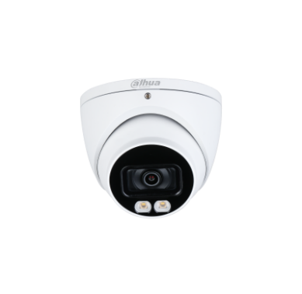 | 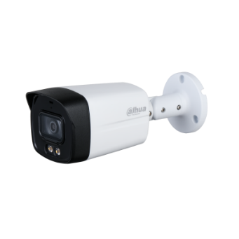 | DH-HAC-HFW1239TLMP-LED-S2 | • 2M Full-color Starlight HDCVI Bullet Camera • Độ phân giải 2MP, cảm biến CMOS kích thước 1/2.8”, 25/30fps@1080P • Hỗ trợ công nghệ full-color Starligh với độ nhạy sáng 0.001Lux/F1.6, Lux White Light on. • Chế độ ngày đêm(color), tự động cân bằng trắng (AWB), tự động bù tín hiệu ảnh (AGC), chống chói sáng HLC, bù sáng BLC, chống ngược sáng WDR (130dB), chống nhiễu (3DNR) • Hỗ trợ công nghệ Super Adapt (tự động cân bằng ánh sáng) • Tích hợp Mic ghi âm(mã HAC-HFW1239TLMP-A-LED-S2) • Tích hợp đèn LED trợ sáng với khoảng cách 40m • Ống kính cố định 3.6mm, chuẩn chống nước IP67, điện áp DC12V, công suất 5W. • Chất liệu nhựa + kim loại, môi trường làm việc từ -40°C~+60°C | 1,596,000

 |  | DH-HAC-HFW1239TLMP-A-LED-S2 |  | 1,650,000

 |  | DH-HAC-HDW1239TP-A-LED-S2 | • 2M Full-color Starlight HDCVI Eyeball Camera • Độ phân giải 2MP, cảm biến CMOS kích thước 1/2.8”, 25/30fps@1080P • Hỗ trợ công nghệ full-color Starligh với độ nhạy sáng 0.001Lux/F1.6, Lux White Light on • Chế độ ngày đêm(color), tự động cân bằng trắng (AWB), tự động bù tín hiệu ảnh (AGC), chống chói sáng HLC, bù sáng BLC, chống ngược sáng WDR (130dB), chống nhiễu (3DNR) • Hỗ trợ công nghệ Super Adapt (tự động cân bằng ánh sáng) • Tích hợp Mic ghi âm(mã HAC-HDW1239TLP-A-LED-S2) • Tích hợp đèn LED trợ sáng với khoảng cách 40m • Ống kính cố định 3.6mm, chuẩn chống nước IP67, điện áp DC12V, công suất 5W. • Chất liệu kim loại, môi trường làm việc từ -40°C~+60°C | 1,712,000

 |  | DH-HAC-HDW1239TP-LED-S2 |  | 1,602,000

 | 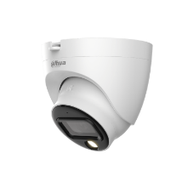 | DH-HAC-HDW1239TLQP-LED-S2 | • 2M Full-color HDCVI Eyeball Camera • Độ phân giải 2MP, cảm biến CMOS kích thước 1/2.8”, 25/30fps@1080P • Hỗ trợ công nghệ Full-color 2.0 với độ nhạy sáng 0.001Lux/F1.6, Lux White Light on. • Chế độ ngày đêm(color), tự động cân bằng trắng (AWB), tự động bù tín hiệu ảnh (AGC), chống chói sáng HLC, bù sáng BLC, chống ngược sáng thực WDR (130db), chống nhiễu (3DNR) • Hỗ trợ công nghệ Super Adapt (tự động cân bằng ánh sáng) • Tích hợp Mic ghi âm(mã HDW1239TLQP-A-LED-S2) • Tích hợp đèn LED trợ sáng với khoảng cách 20m • Ống kính cố định 3.6mm, chuẩn chống nước IP67, điện áp DC12V, công suất 3.3W. • Chất liệu nhựa + kim loại, môi trường làm việc từ -40°C~+60°C | 1,260,000

 |  | DH-HAC-HDW1239TLQP-A-LED-S2 |  | 1,386,000

 |  | DH-HAC-HFW1239CP-LED | • 2M Full-color HDCVI Bullet Camera • Độ phân giải 2MP, cảm biến CMOS kích thước 1/2.8”, 25/30fps@1080P • Hỗ trợ công nghệ full-color 2.0 với độ nhạy sáng 0.001Lux/F1.6, Lux White Light on. • Chế độ ngày đêm(color), tự động cân bằng trắng (AWB), tự động bù tín hiệu ảnh (AGC), chống chói sáng HLC, bù sáng BLC, chống ngược sáng WDR (130dB), chống nhiễu (3DNR) • Hỗ trợ công nghệ Super Adapt (tự động cân bằng ánh sáng) • Tích hợp Mic ghi âm (DH-HAC-HFW1239CP-A-LED) • Tích hợp đèn LED trợ sáng với khoảng cách 20m • Ống kính cố định 3.6mm, chuẩn chống nước IP67, điện áp DC12V, công suất 3.3W. • Chất liệu nhựa + kim loại, môi trường làm việc từ -40°C~+60°C | 1,134,000

 |  | DH-HAC-HFW1239CP-A-LED |  | 1,218,000

DÒNG LITE 5.0MP
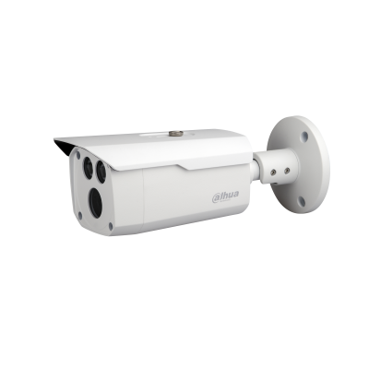 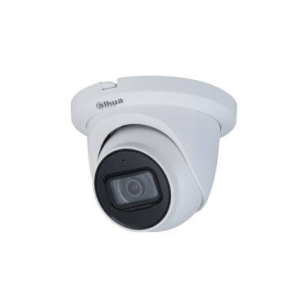 |  | DH-HAC-HFW1500TLP-S2 | • 5MP HDCVI IR Bullet Camera • Độ phân giải 5MP cảm biến CMOS kích thước 1/2.7”, 20fps@5MP, 25/30fps@4MP, 25/30fps@1080P • Thời gian thực không trễ hình, độ nhạy sáng tối thiểu 0.02Lux/F1.85, 0Lux IR on, chế độ ngày đêm(ICR), tự động cân bằng trắng (AWB), tự động bù sáng (AGC), chống ngược sáng(BLC), Chống nhiễu (2D-DNR). • Tầm xa hồng ngoại 40m với công nghệ hồng ngoại thông minh • Ống kính cố định 3.6mm, chuẩn chống nước IP67, vỏ plastic | 1,428,000

 | 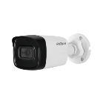 | DH-HAC-HFW1500TLP-A-S2 | • 5MP HDCVI IR Bullet Camera • Độ phân giải 5MP cảm biến CMOS kích thước 1/2.7”, 25fps@5MP, Tỉ lệ khung hình 16:9 • Thời gian thực không trễ hình, độ nhạy sáng tối thiểu 0.02Lux/F1.85, 0Lux IR on, chế độ ngày đêm(ICR), tự động cân bằng trắng (AWB), tự động bù sáng (AGC), chống ngược sáng(BLC), Chống nhiễu (2D-DNR). • Tích hợp Mic ghi âm • Tầm xa hồng ngoại 80m với công nghệ hồng ngoại thông minh • Ống kính cố định 3.6mm, chuẩn chống nước IP67, chất liệu vỏ kim loại(bìa trước) + plastic(thân) | 1,876,000

 |  | DH-HAC-HFW1500TP-A-S2 | • 5MP HDCVI IR Bullet Camera • Độ phân giải 5MP cảm biến CMOS kích thước 1/2.7”, 25fps@5MP, Tỉ lệ khung hình 16:9 • Thời gian thực không trễ hình, độ nhạy sáng tối thiểu 0.02Lux/F1.85, 0Lux IR on, chế độ ngày đêm(ICR), tự động cân bằng trắng (AWB), tự động bù sáng (AGC), chống ngược sáng(BLC), Chống nhiễu (2D-DNR). • Tích hợp Mic ghi âm • Tầm xa hồng ngoại 30m với công nghệ hồng ngoại thông minh • Ống kính cố định 3.6mm, chuẩn chống nước IP67, vỏ kim loại | 1,860,000

 |  | DH-HAC-HDW1500TMQP-A-S2 | • 5MP HDCVI Starlight IR Eyeball Camera • Hỗ trợ 5MP@25fps khung hình 16:9(Vui lòng nâng cấp lên phiên bản XVR mới nhất) - Hỗ trợ chuẩn đầu ra CVI/CVBS/AHD/TVI - Thiết kế mới thông minh giúp tiết kiệm thời gian lắp đặt • Thời gian thực không trễ hình, độ nhạy sáng tối thiểu 0.005Lux/F1.6, 0Lux IR on, chế độ ngày đêm(ICR), tự động cân bằng trắng (AWB), tự động bù sáng (AGC), chống ngược sáng(BLC), Chống nhiễu (2D-DNR). • Tích hợp Mic ghi âm • Tầm xa hồng ngoại 60m với công nghệ hồng ngoại thông minh • Ống kính cố định 3.6mm, chuẩn chống nước IP67, vỏ nhựa + kim loại | 2,070,000

 |  | DH-HAC-HFW1500DP-S2 | • 5MP HDCVI Starlight IR Bullet Camera • Hỗ trợ 5MP@25fps khung hình 16:9(Vui lòng nâng cấp lên phiên bản XVR mới nhất) - Hỗ trợ chuẩn đầu ra CVI/CVBS/AHD/TVI • Thời gian thực không trễ hình, độ nhạy sáng tối thiểu 0.005Lux/F1.6, 0Lux IR on, chế độ ngày đêm(ICR), tự động cân bằng trắng (AWB), tự động bù sáng (AGC), chống ngược sáng(BLC), Chống nhiễu (2D-DNR). • Tầm xa hồng ngoại 80m với công nghệ hồng ngoại thông minh • Ống kính cố định 3.6mm, chuẩn chống nước IP67, vỏ kim loại | 1,964,000

DÒNG LITE 5MP FULL-COLOR
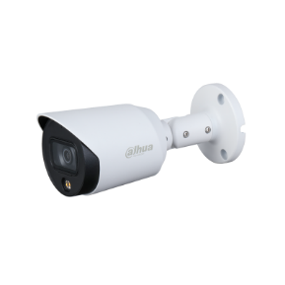 |  | DH-HAC-HFW1509TP-LED | • 5MP Full-color Starlight HDCVI Bullet Camera • Độ phân giải 5MP cảm biến CMOS kích thước 1/2.7" 20fps@5MP, 25/30fps@4MP, 25/30fps@1080P • Tích hợp công nghệ full-color Starligh với độ nhạy sáng 0.005Lux/F1.2, 0Lux White Light on. • Chế độ ngày đêm(color), tự động cân bằng trắng (AWB), tự động bù tín hiệu ảnh (AGC), chống chói sáng HLC, bù sáng BLC, chống ngược sáng DWDR, chống nhiễu (3DNR) • Tích hợp đèn LED trợ sáng với khoảng cách 20m • Ống kính cố định 3.6mm, chuẩn chống nước IP67, điện áp DC12V, công suất 3W. • Chất liệu kim loại, môi trường làm việc từ -40°C~+60°C | 1,916,000

DÒNG LITE 5MP FULL-COLOR-S2
 |  | DH-HAC-HFW1509TLMP-LED-S2 | • 5MP Full-color HDCVI Bullet Camera • Độ phân giải 5MP cảm biến CMOS 1/2.7 • 25fps@5MP, 25/30fps@4MP, 25/30fps@1080P • Tích hợp công nghệ full-color với độ nhạy sáng 0.001 Lux/F1.0, 0 Lux warm light on. • Chế độ ngày đêm(color), tự động cân bằng trắng (AWB), tự động bù tín hiệu ảnh (AGC), chống chói sáng HLC, bù sáng BLC, chống ngược sáng WDR(120dB), chống nhiễu (3DNR) • Tích hợp đèn LED trợ sáng với khoảng cách 40m • Ống kính cố định 3.6mm, chuẩn chống nước IP67, điện áp DC12V, công suất max 6.4W. • Chất liệu nhựa + kim loại, môi trường làm việc từ -40°C~+60°C | 2,322,000

 |  | DH-HAC-HFW1509TLMP-A-LED-S2 | • 5MP Full-color Starlight HDCVI Bullet Camera • Độ phân giải 5MP cảm biến CMOS 1/2.7", 25fps@5MP, Tỉ lệ khung hình 16:9 • Tích hợp công nghệ full-color Starligh với độ nhạy sáng 0.001Lux/F1.0, 0Lux White Light on. • Chế độ ngày đêm(color), tự động cân bằng trắng (AWB), tự động bù tín hiệu ảnh (AGC), chống chói sáng HLC, bù sáng BLC, chống ngược sáng WDR 120dB, chống nhiễu (3DNR) • Tích hợp Mic ghi âm • Hỗ trợ công nghệ Super Adapt (tự động cân bằng ánh sáng) • Tích hợp đèn LED trợ sáng với khoảng cách 40m • Ống kính cố định 3.6mm, chuẩn chống nước IP67, điện áp DC12V, công suất 5W. • Chất liệu nhựa + kim loại, môi trường làm việc từ -40°C~+60°C | 2,500,000

 |  | DH-HAC-HDW1509TLQP-A-LED-S2 | • 5MP Full-color Starlight HDCVI Eyeball Camera • Độ phân giải 5MP cảm biến CMOS 1/2.7", 25fps@5MP, Tỉ lệ khung hình 16:9 • Tích hợp công nghệ full-color Starligh với độ nhạy sáng 0.001 Lux/F1.0, 0 Lux warm light on • Chế độ ngày đêm(color), tự động cân bằng trắng (AWB), tự động bù tín hiệu ảnh (AGC), chống chói sáng HLC, bù sáng BLC, chống ngược sáng 120 dB, chống nhiễu (3DNR) • Tích hợp Mic ghi âm • Hỗ trợ công nghệ Super Adapt (tự động cân bằng ánh sáng) • Tích hợp đèn LED trợ sáng với khoảng cách 20m • Ống kính cố định 3.6mm, chuẩn chống nước IP67, điện áp DC12V, công suất 4.4W. • Chất liệu kim loại + Nhựa, môi trường làm việc từ -40°C~+55°C | 2,134,000

 |  | DH-HAC-HFW1509TP-A-LED-S2 | • 5MP Full-color HDCVI Bullet Camera • Độ phân giải 5MP cảm biến CMOS (Tỉ lệ 16:9) • Hỗ trợ 5M@25 fps; 4M@25 fps; 1080p@25 fps • Tích hợp công nghệ full-color với độ nhạy sáng 0.001Lux/F1.0, 0Lux Warm Light on. • Chế độ ngày đêm(color), tự động cân bằng trắng (AWB), tự động bù tín hiệu ảnh (AGC), chống chói sáng HLC, bù sáng BLC, chống ngược sáng WDR(120dB), chống nhiễu (3DNR) • Tích hợp Mic ghi âm • Tích hợp đèn LED trợ sáng với khoảng cách 20m • Ống kính cố định 3.6mm, chuẩn chống nước IP67, công suất Max 4.4 W (12 V DC, warm light on). • Chất liệu kim loại, môi trường làm việc từ -40°C~+60°C | 2,598,000

 |  | DH-HAC-HDW1509TP-A-LED-S2 | • 5MP Full-color HDCVI Eyeball Camera • Độ phân giải 5MP cảm biến CMOS (Tỉ lệ 16:9) • Hỗ trợ 5M@25 fps; 4M@25 fps; 1080p@25 fps • Tích hợp công nghệ full-color với độ nhạy sáng 0.001Lux/F1.0, 0Lux Warm Light on. • Chế độ ngày đêm(color), tự động cân bằng trắng (AWB), tự động bù tín hiệu ảnh (AGC), chống chói sáng HLC, bù sáng BLC, chống ngược sáng WDR(120dB), chống nhiễu (3DNR) • Tích hợp Mic ghi âm • Tích hợp đèn LED trợ sáng với khoảng cách 40m • Ống kính cố định 3.6mm, chuẩn chống nước IP67, công suất Max 6.4 W (12 V DC, warm light on). • Chất liệu kim loại, môi trường làm việc từ -40°C~+60°C | 2,500,000

CAMERA TiOC 5MP
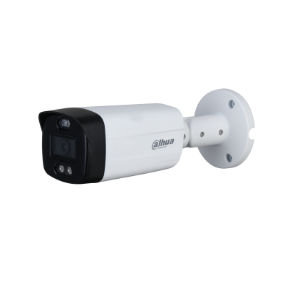 |  | DH-HAC-ME1509THP-PV | • 5MP Full-color HDCVI Active Deterrence Bullet Camera • Độ phân giải 5MP cảm biến CMOS kích thước 1/2.7" 20fps@5MP, 25/30fps@4MP, 25/30fps@1080P • Tích hợp công nghệ full-color Starligh với độ nhạy sáng 0.005Lux/F1.2, 0Lux Warm Light on. • Chế độ ngày đêm(color), tự động cân bằng trắng (AWB), tự động bù tín hiệu ảnh (AGC), chống chói sáng HLC, bù sáng BLC, chống ngược sáng DWDR, chống nhiễu (3DNR) • Tích hợp Loa báo động, đèn cảnh báo xanh đỏ • Tích hợp đèn LED trợ sáng với khoảng cách 40m • Ống kính cố định 3.6mm, chuẩn chống nước IP67, điện áp DC12V, công suất 7.7W. • Chất liệu nhựa + kim loại, môi trường làm việc từ -40°C~+60°C | 3,102,000

 | 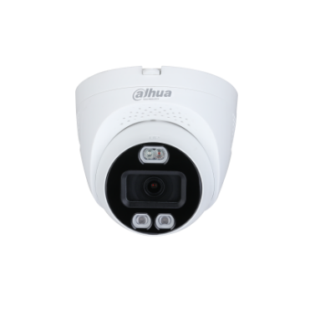 | DH-HAC-ME1509TQP-PV | • 5MP HDCVI Full-Color Cảnh báo chủ động Eyeball Camera - Công nghệ Full-Color cho hình ảnh rực rỡ trong điều kiện ánh sáng thấp • Hỗ trợ 5MP@20fps - Hỗ trợ chuẩn đầu ra CVI/CVBS/AHD/TVI - Thiết kế mới thông minh giúp tiết kiệm thời gian lắp đặt • Độ nhạy sáng tối thiểu 0.005Lux/F1.2, 0Lux LED on, chế độ ngày đêm(ICR), tự động cân bằng trắng (AWB), tự động bù sáng (AGC), chống ngược sáng(BLC), Chống nhiễu (2D-DNR). - Hỗ trợ cảnh báo chủ động với đèn LED xanh đỏ, còi hú và cổng alarm out • Tầm xa LED trợ sáng 40m • Ống kính cố định 3.6mm, chuẩn chống nước IP67, vỏ nhựa + kim loại | 3,102,000

CAMERA HDCVI DÒNG LITE 4K
 | 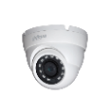 | DH-HAC-HDW1800MP | • 4K Real-time HDCVI IR Eyeball Camera • Độ phân giải 8MP, cảm biến CMOS kích thước 1/2.7”, 4K@25/30fps; 5M@20fps; 4M@25fps/30fps. • Hỗ trợ HDCVI/HDTVI/AHD/ANALOG • Độ nhạy sáng tối thiểu 0.03Lux/F2.0, 0Lux IR on, chế độ ngày đêm(ICR), tự động cân bằng trắng (AWB), tự động bù tín hiệu ảnh (AGC), bù sáng(BLC), chống ngược sáng DWDR, chống nhiễu (2D-DNR). • Tầm xa hồng ngoại 30m với công nghệ hồng ngoại thông minh • Ống kính cố định 3.6mm, chuẩn chống nước IP67, điện áp DC12V, công suất 4.3W. • Chất liệu nhựa + kim loại, môi trường làm việc từ -40°C~+60°C | 2,320,000

 | 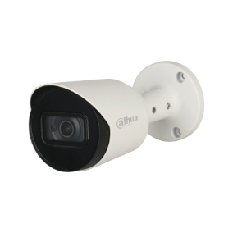 | DH-HAC-HFW1800TP | • 4K Real-time HDCVI IR Bullet Camera • Độ phân giải 8MP, cảm biến CMOS kích thước 1/2.7”, 4K@25/30fps; 5M@20fps; 4M@25fps/30fps. • Hỗ trợ HDCVI/HDTVI/AHD/ANALOG • Độ nhạy sáng tối thiểu 0.03Lux/F2.0, 0Lux IR on, chế độ ngày đêm(ICR), tự động cân bằng trắng (AWB), tự động bù tín hiệu ảnh (AGC), bù sáng(BLC), chống ngược sáng DWDR, chống nhiễu (2D-DNR). • Tích hợp Mic ghi âm(mã HAC-HFW1800TP-A) • Tầm xa hồng ngoại 30m với công nghệ hồng ngoại thông minh • Ống kính cố định 3.6mm, chuẩn chống nước IP67, điện áp DC12V, công suất 4.3W. • Chất liệu kim loại, môi trường làm việc từ -40°C~+60°C • Ống kính cố định 3.6mm, chuẩn chống nước IP67 | 1,000,000

CHÍNH SÁCH BẢO HÀNH:
- Bảo hành 24 tháng đối với các sản phẩm Camera, Đầu ghi hình, Switch, Chuông hình, Access Control, Khóa cửa thông minh của Dahua. - Sản phẩm được bảo hành miễn phí nếu sản phẩm đó còn thời hạn bảo hành được tính dựa trên tem bảo hành hoặc mã vạch được dán trên từng sản phẩm. Điều kiện: Sản phẩm được bảo hành trong thời hạn liên quan đến lỗi do nhà sản xuất.
Hỗ trợ giấy tờ chính hãng khi tham gia thầu như CO, CQ, giấy ủy quyền của hãng cho mỗi dự án đăng ký, Cam kết bảo vệ dự án đến cùng cho khách hàng.
Sản phẩm cao cấp, đáp ứng hầu hết các yêu cầu về giải pháp cho các hệ thống giám sát lớn.
- Giao hàng miễn phí trong phạm vi nội thành TP.HCM
- Thời gian giao hàng : giao ngay đối với hàng có sẵn.
- Đặt hàng : từ 5 đến 7 tuần
- Công nợ cộng dồn và thời gian công nợ sẽ tùy theo từng đại lý (dựa trên doanh số, uy tín…)
- Bảo hành theo tiêu chuẩn nhà sản xuất
- Phạm vi bảo hành: Bảo hành đối với những lỗi kỹ thuật của nhà sản xuất.
- Không bảo hành: sét đánh, sử dụng điện áp sai quy định, cháy nổ IC, tem bảo hành bị rách, có dấu hiệu rơi vỡ, côn trùng xâm nhập, vô nước.
Mọi chi tiết xin vui lòng liên hệ : HOTLINE: 1900 599817 * PKD HCM : Ms Thúy : 0903919270 - Ms Kim Giàu : 0909659657 - Ms Kim Huyền : 0934118990 - Ms Hoa : 0907456710 - Ms Phương : 0934 155 909 * PKD ĐN : Ms Liên : 0918 568 848 - Ms Trang : 0905 978 848 - Mr Đông : 0935 072 959 - Ms Chinh : 0901 128 848 - Ms Thảo : 0915658848 * PKD TN : Ms Dung : 0902425475 - Mr Vũ : 0961 19 13 57 - Ms Xuyến : 0934 837 012
Giá có thể thay đổi. Quý khách thường xuyên liên lạc với công ty để luôn có giá tốt nhất. Mọi chi tiết xin liên hệ trực tiếp tại CÔNG TY TNHH VIỄN THÔNG PHƯƠNG DUNG hoặc trên website : - http://www.phuongdung.com - Địa chỉ : 40/14 Tân Thành, P. Tân Thành, Quận Tân Phú - Tp Hồ Chí Minh
RẤT MONG NHẬN ĐƯỢC SỰ ỦNG HỘ CỦA QUÝ KHÁCH HÀNG

XVR
BẢNG GIÁ ĐẦU GHI HÌNH HDCVI
Series | Hình ảnh | Mã sản phẩm | Thông số kỹ thuật | Giá bán lẻ ( VND)
ĐẦU GHI HÌNH XVR-AI
 |  | DH-XVR1B04-I | • Đầu ghi hình 4 kênh, hỗ trợ camera HDCVI/TVI/AHD/Analog/IP • Hỗ trợ chuẩn nén AI-Coding • Hỗ trợ tối đa 4 kênh SMD Plus (analog). • Chuẩn nén hình ảnh H265+/H265 với hai luồng dữ liệu, độ phân giải 1080P/720P@25/30 fps • Hỗ trợ ghi hình camera độ phân giải 1080N/720P(1 fps – 25 fps), 960H/D1/CIF (1 fps–25/30 fps), cổng ra tín hiệu video đồng thời HDMI/VGA • Hỗ trợ kết nối nhiều nhãn hiệu camera IP(4+1), hỗ trợ lên đến camera 2MP với chuẩn tương tích Onvif 16.12 • Hỗ trợ 1 ổ cứng tối đa 6TB, 2 cổng usb 2.0, 1 cổng mạng RJ45(100Mbps), hỗ trợ điều kiển quay quét 3D thông minh với giao thức Dahua • Hỗ trợ xem lại và trực tiếp qua mạng máy tính thiết bị di động, hỗ trợ cấu hình thông minh qua P2P, 1 cổng audio vào ra hỗ trợ đàm thoại hai chiều, quản lý đồng thời 128 tài khoản kết nối. • Hỗ trợ truyền tải âm thanh, báo động qua cáp đồng trục • Thiết kế nút reset cứng trên mainboard | 2,134,000
...
ĐẦU GHI HÌNH HỖ TRỢ CAMEA 4K
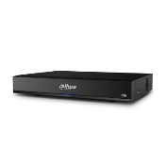 |  | DH-XVR7104HE-4KL-X (Hỗ trợ DSS DDNS) | 4 Channel Penta-brid 4K Mini 1U Digital Video Recorder • Hỗ trợ camera HDCVI/Analog/IP/TVI/AHD , Chuẩn nén hình ảnh H.265+/H.265 với hai luồng dữ liệu độ phân giải 4K(1-7fps) 4MP(1-15fps)1080P/720P(25/30fps). • Hỗ trợ ghi hình 4K, cổng ra tín hiệu video đồng thời 1 HDMI(up to 2560×1440),1 VGA, hỗ trợ xem lại 4 kênh đồng thời với chế độ tìm kiếm thông minh • Hỗ trợ mở rộng kênh IP(4+4) hỗ trợ lên đến camera 8MP băng thông 64Mbps • Hỗ trợ chức năng IOT và POS • Hỗ trợ 1 ổ cứng tối đa 10TB, 2 cổng usb , 1 cổng mạng RJ45(1000M),1 cổng RS485, hỗ trợ điều kiển quay quét 3D thông minh với giao thức Dahua • Hỗ trợ xem lại và trực tiếp qua mạng máy tính thiết bị di động, hỗ trợ cấu hình thông minh qua P2P, 1 cổng audio vào ra hỗ trợ đàm thoại hai chiều, chế độ chia màn hình 1/4, quản lý đồng thời 128 tài khoản kết nối, điện áp DC 12V/2A công suất không ổ cứng <10W • Môi trường làm việc -10 ~ 55 độ C, kích thước 325mm×255mm×55mm, trọng lượng không ổ cứng 1.3kg. | 7,544,000

CHÍNH SÁCH BẢO HÀNH:
- Bảo hành 24 tháng đối với các sản phẩm Camera, Đầu ghi hình, Switch, Chuông hình, Access Control, Khóa cửa thông minh của Dahua. - Sản phẩm được bảo hành miễn phí nếu sản phẩm đó còn thời hạn bảo hành được tính dựa trên tem bảo hành hoặc mã vạch được dán trên từng sản phẩm. Điều kiện: Sản phẩm được bảo hành trong thời hạn liên quan đến lỗi do nhà sản xuất.
Hỗ trợ giấy tờ chính hãng khi tham gia thầu như CO, CQ, giấy ủy quyền của hãng cho mỗi dự án đăng ký, Cam kết bảo vệ dự án đến cùng cho khách hàng.
Sản phẩm cao cấp, đáp ứng hầu hết các yêu cầu về giải pháp cho các hệ thống giám sát lớn.
- Giao hàng miễn phí trong phạm vi nội thành TP.HCM
...

CAMERA IP
...
 |  | DH-IPC-HFW1230SP-S5 | • Độ phân giải 2 Megapixel cảm biến CMOS kích thước 1/2.8”. • 25/30fps@1080P • Chuẩn nén H265+ • Chế độ ngày đêm (ICR), Chống ngược sáng DWDR, tự động cân bằng trắng (AWB), tự động bù tín hiệu ảnh (AGC), chống ngược sáng(BLC), chống nhiễu (3D-DNR). • Tầm xa hồng ngoại 30m với công nghệ hồng ngoại thông minh • Hỗ trợ tên miền DSSDDNS, P2P • Ống kính cố định 3.6mm. • Chuẩn tương thích Onvif 2.4. • Chuẩn chống nước IP67. • Điện áp DC12V hoặc PoE (802.3af), công suất <5.5W • Nhiệt độ hoạt động : -40° C ~ +60° C. • Chất liệu kim loại + plastic. • Hỗ trợ xem qua giao diện Web mà không cần plug-in (Chrome, Firefox,..) | 2,222,000

 |  | DH-IPC-HDW1230SP-S5 |  | 2,222,000

 | (KM: Tặng kèm chân đế chính hãng) | DH-IPC-HFW1230M-A-I1-B-S5 | • 2MP IR Bullet Network Camera • Độ phân giải 2 Megapixel cảm biến CMOS kích thước 1/2.8”. • Max 25/30fps@1080P. • Hỗ trợ định dạng H.265 / H.265+ • Chế độ ngày đêm (ICR), Chống ngược sáng DWDR, tự động cân bằng trắng (AWB), tự động bù tín hiệu ảnh (AGC), chống ngược sáng(BLC), chống nhiễu (3D-DNR). • Tầm xa hồng ngoại 30m với công nghệ hồng ngoại thông minh • Hỗ trợ xem hình bằng nhiều công cụ: Web, phần mềm CMS (DSS/PSS) và DMSS • Ống kính cố định 3.6mm. • Tích hợp Mic • Chuẩn tương thích Onvif (Profile S / T). • Chuẩn chống nước IP67. • Điện áp DC12V hoặc PoE (802.3af), công suất dưới 4.7W | 2,854,000

DÒNG LITE 4MP CHỐNG NGƯỢC SÁNG THỰC 120dB
 | 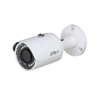 | DH-IPC-HFW1431SP-S4 | • Độ phân giải 4 Megapixel cảm biến CMOS kích thước 1/3”. • 20fps@4M(2688×1520) & 25/30fps@4M(2560×1440) • Hỗ trợ mã hóa 2 luồng với định dạng H.265+ và H.265 • Chống ngược sáng thực WDR(120dB). • Chế độ ngày đêm (ICR), tự động cân bằng trắng (AWB), tự động bù sáng (AGC), chống ngược sáng(BLC), chống nhiễu (3DNR). • Tầm xa hồng ngoại 30m với công nghệ hồng ngoại thông minh • Hỗ trợ tên miền DSSDDNS • Hỗ trợ xem hình bằng nhiều công cụ: Web, phần mềm CMS (DSS/PSS) và DMSS • Ống kính cố định 3.6mm. • Chuẩn tương thích Onvif 2.4. • Chuẩn chống nước IP67. • Điện áp DC12V hoặc PoE (802.3af), công suất 6W • Nhiệt độ hoạt động : -30° C ~ +60° C. • Chất liệu kim loại | 2,900,000

 | 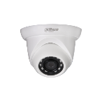 | DH-IPC-HDW1431SP-S4 |  | 3,000,000

 | 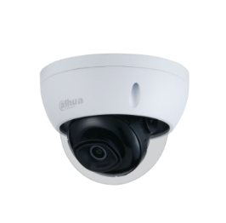 | DH-IPC-HDBW1431EP-S4 | • Độ phân giải 4 Megapixel cảm biến CMOS kích thước 1/3”. • 20fps@4M(2688×1520) & 25/30fps@4M(2560×1440) • Hỗ trợ mã hóa 2 luồng với định dạng H.265+ và H.265 • Chống ngược sáng thực WDR(120dB). • Chế độ ngày đêm (ICR), tự động cân bằng trắng (AWB), tự động bù sáng (AGC), chống ngược sáng(BLC), chống nhiễu (3DNR). • Tầm xa hồng ngoại 30m với công nghệ hồng ngoại thông minh • Hỗ trợ tên miền DSSDDNS • Hỗ trợ xem hình bằng nhiều công cụ: Web, phần mềm CMS (DSS/PSS) và DMSS • Ống kính cố định 3.6mm. • Chuẩn tương thích Onvif 2.4. • Chuẩn chống nước IP67, IK10. • Điện áp DC12V hoặc PoE (802.3af), công suất 6W • Nhiệt độ hoạt động : -30° C ~ +60° C. • Chất liệu kim loại | 3,112,000

DÒNG LITE 2MP FULL COLOR
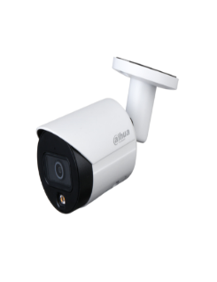 |  | DH-IPC-HFW1239S1-LED-S5 | • 2MP Full-color Bullet Network Camera • Độ phân giải 2 Megapixel cảm biến CMOS kích thước 1/2.8” • Chuẩn nén H265+, 25/30fps@1080P • Độ nhạy sáng tối thiểu 0.005Lux@F1.6 • Chống ngược sáng DWDR, tự động cân bằng trắng (AWB), tự động bù tín hiệu ảnh (AGC), chống ngược sáng(BLC), chống nhiễu (3D-DNR). • Khoảng cách đèn Led trợ sáng 15m • Ống kính cố định 3.6mm. • Chuẩn tương thích Onvif 2.4. • Chuẩn chống nước IP67 • Điện áp DC12V hoặc PoE (802.3af), công suất <5.3W • Nhiệt độ hoạt động : -40° C ~ +60° C. • Chất liệu kim loại + nhựa | 2,700,000

 |  | DH-IPC-HDW1239T1-LED-S5 |  | 2,700,000

 |  | DH-IPC-HFW2239SP-SA-LED-S2 | • 2MP Full-color Bullet Network Camera • Độ phân giải 2 Megapixel cảm biến CMOS kích thước 1/2.8” • Chuẩn nén H265+, 25/30fps@1080P • Độ nhạy sáng tối thiểu 0.0017Lux@F1.0 • Hỗ trợ chức năng phát hiện thông minh: Hàng rào ảo, xâm nhập, phát hiện điện áp. • Chống ngược sáng WDR(120dB) • Chế độ ngày đêm (ICR), tự động cân bằng trắng (AWB), tự động bù tín hiệu ảnh (AGC), chống ngược sáng(BLC), chống nhiễu (3D-DNR). • Khoảng cách đèn trợ sáng 30m • Tích hợp Mic • Hỗ trợ khe cắm thẻ nhớ 256GB • Ống kính cố định 3.6mm. • Chuẩn tương thích Onvif 2.4. • Chuẩn chống nước IP67 • Điện áp DC12V hoặc PoE (802.3af), công suất <6W • Nhiệt độ hoạt động : -40° C ~ +60° C. • Chất liệu kim loại | 3,316,000

 | 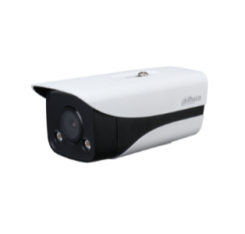 (KM: Tặng kèm chân đế và nguồn ) | DH-IPC-HFW2239MP-AS-LED-B-S2 | • 2MP Full-color Bullet Network Camera • Độ phân giải 2 Megapixel cảm biến CMOS kích thước 1/2.8” • Chuẩn nén H265+, 25/30fps@1080P • Độ nhạy sáng tối thiểu 0.0017Lux@F1.0 • Hỗ trợ chức năng phát hiện thông minh: Hàng rào ảo, xâm nhập, phát hiện điện áp. • Chống ngược sáng WDR(120dB) • Chế độ ngày đêm (ICR), tự động cân bằng trắng (AWB), tự động bù tín hiệu ảnh (AGC), chống ngược sáng(BLC), chống nhiễu (3D-DNR). • Khoảng cách đèn trợ sáng 40m • 1/1 audio in/out. 2/2 alarm in/out • Hỗ trợ khe cắm thẻ nhớ 256GB • Ống kính cố định 3.6mm. • Chuẩn tương thích Onvif 2.4. • Chuẩn chống nước IP67 • Điện áp DC12V hoặc PoE (802.3af), công suất <10.2W • Nhiệt độ hoạt động : -40° C ~ +60° C. • Chất liệu kim loại | 3,828,000

 | 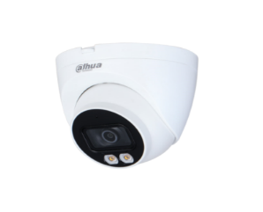 | DH-IPC-HDW2239TP-AS-LED-S2 | • 2MP Full-color Eyeball Network Camera • Độ phân giải 2 Megapixel cảm biến CMOS kích thước 1/2.8” • Chuẩn nén H265+, 25/30fps@1080P • Độ nhạy sáng tối thiểu 0.0017Lux@F1.0 • Hỗ trợ chức năng phát hiện thông minh: Hàng rào ảo, xâm nhập, phát hiện điện áp. • Chống ngược sáng WDR(120dB) • Chế độ ngày đêm (ICR), tự động cân bằng trắng (AWB), tự động bù tín hiệu ảnh (AGC), chống ngược sáng(BLC), chống nhiễu (3D-DNR). • Khoảng cách đèn trợ sáng 30m • Tích hợp Mic • Hỗ trợ khe cắm thẻ nhớ 256GB • Ống kính cố định 3.6mm. • Chuẩn tương thích Onvif 2.4. • Chuẩn chống nước IP67 • Điện áp DC12V hoặc PoE (802.3af), công suất <7.1W • Nhiệt độ hoạt động : -40° C ~ +60° C. • Chất liệu kim loại | 3,316,000

DÒNG LITE 4MP FULL COLOR
 |  | DH-IPC-HFW2439SP-SA-LED-S2 | • 4MP Lite Full-color Bullet Network Camera • Độ phân giải 4 Megapixel cảm biến CMOS kích thước 1/1.3” • Chuẩn nén H265+, 25/30fps@4MP • Độ nhạy sáng tối thiểu 0.004Lux@F1.0 • Hỗ trợ chức năng phát hiện thông minh: Hàng rào ảo, xâm nhập, phát hiện điện áp. • Chống ngược sáng WDR(120dB) • Chế độ ngày đêm (ICR), tự động cân bằng trắng (AWB), tự động bù tín hiệu ảnh (AGC), chống ngược sáng(BLC), chống nhiễu (3D-DNR). • Khoảng cách đèn trợ sáng 30m • Tích hợp Mic • Hỗ trợ khe cắm thẻ nhớ 256GB • Ống kính cố định 3.6mm. • Chuẩn tương thích Onvif 2.4. • Chuẩn chống nước IP67 • Điện áp DC12V hoặc PoE (802.3af), công suất <6W • Nhiệt độ hoạt động : -40° C ~ +60° C. • Chất liệu kim loại | 3,486,000
...
 |  | DH-IPC-HDW2439TP-AS-LED-S2 | • 4MP Full-color Eyeball Network Camera • Độ phân giải 4 Megapixel cảm biến CMOS kích thước 1/1.3” • Chuẩn nén H265+, 25/30fps@4MP • Độ nhạy sáng tối thiểu 0.004Lux@F1.0 • Hỗ trợ chức năng phát hiện thông minh: Hàng rào ảo, xâm nhập, phát hiện điện áp. • Chống ngược sáng WDR(120dB) • Chế độ ngày đêm (ICR), tự động cân bằng trắng (AWB), tự động bù tín hiệu ảnh (AGC), chống ngược sáng(BLC), chống nhiễu (3D-DNR). • Khoảng cách đèn trợ sáng 30m • Tích hợp Mic • Hỗ trợ khe cắm thẻ nhớ 256GB • Ống kính cố định 3.6mm. • Chuẩn tương thích Onvif 2.4. • Chuẩn chống nước IP67 • Điện áp DC12V hoặc PoE (802.3af), công suất <7.1W • Nhiệt độ hoạt động : -40° C ~ +60° C. • Chất liệu kim loại | 3,486,000

CAMERA 2MP-4MP FULL COLOR CHIẾU SÁNG KÉP
 | 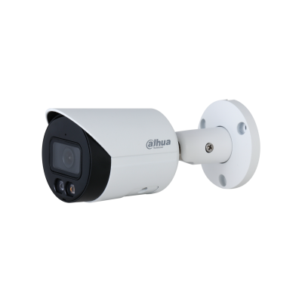 0 | DH-IPC-HFW2249S-S-IL | • Độ phân giải 2 Megapixel cảm biến CMOS kích thước 1/2.8” • Chuẩn nén H265+, 25/30fps@1080P • Độ nhạy sáng tối thiểu 0.002 lux@F1.6 • Hỗ trợ chức năng phát hiện thông minh: Hàng rào ảo, xâm nhập, Bảo vệ vành đai : tập trung phát hiện người và xe. Hỗ trợ SMD • Chống ngược sáng WDR(120dB) • Chế độ ngày đêm (ICR), tự động cân bằng trắng (AWB), tự động bù tín hiệu ảnh (AGC), chống ngược sáng(BLC), chống nhiễu (3D-DNR). • Tầm xa hồng ngoại tối đa 30m, tầm xa LED hỗ trợ tối đa 30m • Hỗ trợ khe cắm thẻ nhớ 256GB • Ống kính cố định 3.6mm. • Chuẩn tương thích Onvif 2.4. • Chuẩn chống nước IP67, tích hợp MIC • Điện áp DC12V hoặc PoE (802.3af), công suất <5.3W • Nhiệt độ hoạt động : -40° C ~ +60° C. • Chất liệu kim loại • Hỗ trợ xem qua giao diện Web mà không cần plug-in (Chrome, Firefox,..), hỗ trợ POE | 3,904,000

 | 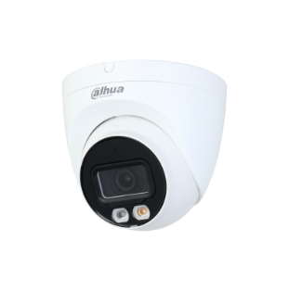 | DH-IPC-HDW2249T-S-IL | • Độ phân giải 2 Megapixel cảm biến CMOS kích thước 1/2.8” • Chuẩn nén H265+, 25/30fps@1080P • Độ nhạy sáng tối thiểu 0.002 lux@F1.6 • Hỗ trợ chức năng phát hiện thông minh: Hàng rào ảo, xâm nhập, Bảo vệ vành đai : tập trung phát hiện người và xe. Hỗ trợ SMD • Chống ngược sáng WDR(120dB) • Chế độ ngày đêm (ICR), tự động cân bằng trắng (AWB), tự động bù tín hiệu ảnh (AGC), chống ngược sáng(BLC), chống nhiễu (3D-DNR). • Tầm xa hồng ngoại tối đa 30m, tầm xa LED hỗ trợ tối đa 30m • Hỗ trợ khe cắm thẻ nhớ 256GB • Ống kính cố định 3.6mm. • Chuẩn tương thích Onvif 2.4. • Chuẩn chống nước IP67, tích hợp MIC • Điện áp DC12V hoặc PoE (802.3af), công suất <6.2W • Nhiệt độ hoạt động : -40° C ~ +60° C. • Chất liệu kim loại • Hỗ trợ xem qua giao diện Web mà không cần plug-in (Chrome, Firefox,..), hỗ trợ POE | 3,904,000

 |  | DH-IPC-HFW2449S-S-IL | • Độ phân giải 4 Megapixel cảm biến CMOS kích thước 1/3” • Chuẩn nén H265+, 4 MP (2688 × 1520)@20 fps, 2560×1440@25/30 fps • Độ nhạy sáng tối thiểu 0.008 lux@F1.6 • Hỗ trợ chức năng phát hiện thông minh: Hàng rào ảo, xâm nhập, Bảo vệ vành đai : tập trung phát hiện người và xe. • Hỗ trợ SMD • Chống ngược sáng WDR(120dB) • Chế độ ngày đêm (ICR), tự động cân bằng trắng (AWB), tự động bù tín hiệu ảnh (AGC), chống ngược sáng(BLC), chống nhiễu (3D-DNR). • Tầm xa hồng ngoại tối đa 30m, tầm xa LED hỗ trợ tối đa 30m • Hỗ trợ khe cắm thẻ nhớ 256GB • Ống kính cố định 3.6mm. • Chuẩn tương thích Onvif 2.4. • Chuẩn chống nước IP67, tích hợp MIC • Điện áp DC12V hoặc PoE (802.3af), công suất <5.9W • Nhiệt độ hoạt động : -40° C ~ +60° C. • Chất liệu kim loại • Hỗ trợ xem qua giao diện Web mà không cần plug-in (Chrome, Firefox,..), hỗ trợ POE | 4,358,000

 |  | DH-IPC-HDW2449T-S-IL | • Độ phân giải 4 Megapixel cảm biến CMOS kích thước 1/3” • Chuẩn nén H265+, 4 MP (2688 × 1520)@20 fps, 2560×1440@25/30 fps • Độ nhạy sáng tối thiểu 0.008 lux@F1.6 • Hỗ trợ chức năng phát hiện thông minh: Hàng rào ảo, xâm nhập, Bảo vệ vành đai : tập trung phát hiện người và xe. • Hỗ trợ SMD • Chống ngược sáng WDR(120dB) • Chế độ ngày đêm (ICR), tự động cân bằng trắng (AWB), tự động bù tín hiệu ảnh (AGC), chống ngược sáng(BLC), chống nhiễu (3D-DNR). • Tầm xa hồng ngoại tối đa 30m, tầm xa LED hỗ trợ tối đa 30m • Hỗ trợ khe cắm thẻ nhớ 256GB • Ống kính cố định 3.6mm. • Chuẩn tương thích Onvif 2.4. • Chuẩn chống nước IP67, tích hợp MIC • Điện áp DC12V hoặc PoE (802.3af), công suất <6.7W • Nhiệt độ hoạt động : -40° C ~ +60° C. • Chất liệu kim loại + Nhựa • Hỗ trợ xem qua giao diện Web mà không cần plug-in (Chrome, Firefox,..), hỗ trợ POE | 4,358,000

DÒNG LITE AI 2MP FULL-COLOR
 | 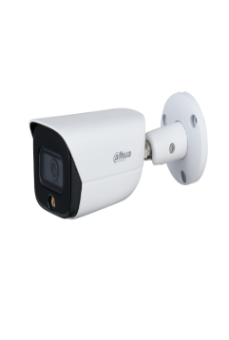 | DH-IPC-HFW3249EP-AS-LED | • 2MP Full-color Warm LED Bullet WizSense Network Camera • Độ phân giải 2 Megapixel cảm biến CMOS kích thước 1/2.8” • Chuẩn nén H265+, 25/30fps@1080P • Độ nhạy sáng tối thiểu 0.0015Lux@F1.0 • Hỗ trợ chức năng phát hiện thông minh: Hàng rào ảo, xâm nhập, Bảo vệ vành đai : tập trung phát hiện người và xe. • Chống ngược sáng WDR(120dB) • Chế độ ngày đêm (ICR), tự động cân bằng trắng (AWB), tự động bù tín hiệu ảnh (AGC), chống ngược sáng(BLC), chống nhiễu (3D-DNR). • Khoảng cách đèn trợ sáng 30m • Tích hợp Mic • Hỗ trợ khe cắm thẻ nhớ 256GB • Ống kính cố định 3.6mm. • Chuẩn tương thích Onvif 2.4. • Chuẩn chống nước IP67 • Điện áp DC12V hoặc PoE (802.3af), công suất <8.1W • Nhiệt độ hoạt động : -40° C ~ +60° C. • Chất liệu kim loại | 5,950,000

 |  | DH-IPC-HDW3249TMP-AS-LED | • 2MP Full-color Warm LED Eyeball WizSense Network Camera • Độ phân giải 2 Megapixel cảm biến CMOS kích thước 1/2.8” • Chuẩn nén H265+, 25/30fps@1080P • Độ nhạy sáng tối thiểu 0.0015Lux@F1.0 • Hỗ trợ chức năng phát hiện thông minh: Hàng rào ảo, xâm nhập, Bảo vệ vành đai : tập trung phát hiện người và xe. • Chống ngược sáng WDR(120dB) • Chế độ ngày đêm (ICR), tự động cân bằng trắng (AWB), tự động bù tín hiệu ảnh (AGC), chống ngược sáng(BLC), chống nhiễu (3D-DNR). • Khoảng cách đèn trợ sáng 30m • Tích hợp Mic • Hỗ trợ khe cắm thẻ nhớ 256GB • Ống kính cố định 3.6mm. • Chuẩn tương thích Onvif 2.4. • Chuẩn chống nước IP67 • Điện áp DC12V hoặc PoE (802.3af), công suất <8.1W • Nhiệt độ hoạt động : -40° C ~ +60° C. • Chất liệu kim loại | 5,734,000

DÒNG LITE HỖ TRỢ STARLIGHT, H265+ THẾ HỆ MỚI
 | 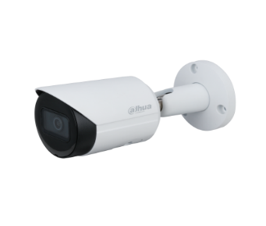 | DH-IPC-HFW2230SP-S-S2 | • 2MP IR Bullet Network Camera • Độ phân giải 2 Megapixel cảm biến CMOS kích thước 1/2.7”. • 25/30fps@1080P • Hỗ trợ Starlight với độ nhạy sáng cực thấp 0.005Lux@F1.6. • Chuẩn nén H265+ • Hỗ trợ chức năng phát hiện thông minh: Hàng rào ảo, Xâm nhập, Phát hiện điện áp • Chế độ ngày đêm (ICR), Chống ngược sáng DWDR, tự động cân bằng trắng (AWB), tự động bù tín hiệu ảnh (AGC), chống ngược sáng(BLC), chống nhiễu (3D-DNR). • Tầm xa hồng ngoại 30m với công nghệ hồng ngoại thông minh • Hỗ trợ khe cắm thẻ nhớ 256GB • Hỗ trợ tên miền DSSDDNS, P2P • Ống kính cố định 3.6mm. • Chuẩn tương thích Onvif 2.4. • Chuẩn chống nước IP67. • Điện áp DC12V hoặc PoE (802.3af), công suất <5W • Nhiệt độ hoạt động : -40° C ~ +60° C. • Chất liệu kim loại. | 2,552,000

 | 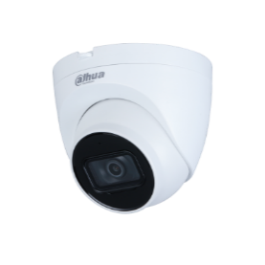 | DH-IPC-HDW2230TP-AS-S2 | • 2MP IR Eyeball Network Camera • Độ phân giải 2 Megapixel cảm biến CMOS kích thước 1/2.7”. • 25/30fps@1080P • Hỗ trợ Starlight với độ nhạy sáng cực thấp 0.005Lux@F1.6. • Chuẩn nén H265+ • Hỗ trợ chức năng phát hiện thông minh: Hàng rào ảo, Xâm nhập, Phát hiện điện áp • Chế độ ngày đêm (ICR), Chống ngược sáng DWDR, tự động cân bằng trắng (AWB), tự động bù tín hiệu ảnh (AGC), chống ngược sáng(BLC), chống nhiễu (3D-DNR). • Tầm xa hồng ngoại 30m với công nghệ hồng ngoại thông minh • Tích hợp Mic • Hỗ trợ khe cắm thẻ nhớ 256GB • Hỗ trợ tên miền DSSDDNS, P2P • Ống kính cố định 2.8mm. • Chuẩn tương thích Onvif 2.4. • Chuẩn chống nước IP67. • Điện áp DC12V hoặc PoE (802.3af), công suất <5W • Nhiệt độ hoạt động : -40° C ~ +60° C. • Chất liệu kim loại + Nhựa. | 2,552,000

 |  | DH-IPC-HDBW2230EP-S-S2 | • 2MP IR Mini Dome Network Camera • Độ phân giải 2 Megapixel cảm biến CMOS kích thước 1/2.7”. • 25/30fps@1080P • Hỗ trợ Starlight với độ nhạy sáng cực thấp 0.005Lux@F1.6. • Chuẩn nén H265+ • Hỗ trợ chức năng phát hiện thông minh: Hàng rào ảo, Xâm nhập, Phát hiện điện áp • Chế độ ngày đêm (ICR), Chống ngược sáng DWDR, tự động cân bằng trắng (AWB), tự động bù tín hiệu ảnh (AGC), chống ngược sáng(BLC), chống nhiễu (3D-DNR). • Tầm xa hồng ngoại 30m với công nghệ hồng ngoại thông minh • Hỗ trợ khe cắm thẻ nhớ 256GB • Hỗ trợ tên miền DSSDDNS, P2P • Ống kính cố định 3.6mm. • Chuẩn tương thích Onvif 2.4. • Chuẩn chống nước IP67. chống va đập IK10. • Điện áp DC12V hoặc PoE (802.3af), công suất <5W • Nhiệt độ hoạt động : -40° C ~ +60° C. • Chất liệu kim loại . | 2,722,000

CAMERA 2MP-4MP CHIẾU SÁNG KÉP
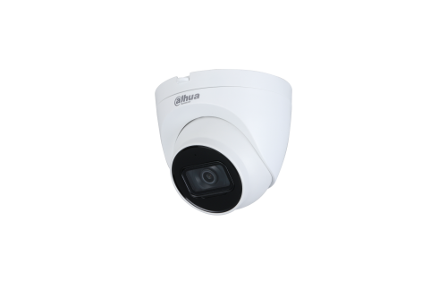 |  | DH-IPC-HFW2241S-S | • Độ phân giải 2 Megapixel cảm biến CMOS kích thước 1/2.8” • Chuẩn nén H265+, 25/30fps@1080P • Độ nhạy sáng tối thiểu 0.002 lux@F1.6 • Hỗ trợ chức năng phát hiện thông minh: Hàng rào ảo, xâm nhập, Bảo vệ vành đai : tập trung phát hiện người và xe. • Hỗ trợ SMD • Chống ngược sáng WDR(120dB) • Chế độ ngày đêm (ICR), tự động cân bằng trắng (AWB), tự động bù tín hiệu ảnh (AGC), chống ngược sáng(BLC), chống nhiễu (3D-DNR). • Tầm xa hồng ngoại 30m với công nghệ hồng ngoại thông minh • Hỗ trợ khe cắm thẻ nhớ 256GB • Ống kính cố định 3.6mm. • Chuẩn tương thích Onvif 2.4. • Chuẩn chống nước IP67, tích hợp MIC • Điện áp DC12V hoặc PoE (802.3af), công suất <5.1W • Nhiệt độ hoạt động : -40° C ~ +60° C. • Chất liệu kim loại • Hỗ trợ xem qua giao diện Web mà không cần plug-in (Chrome, Firefox,..), hỗ trợ POE | 3,632,000

 |  | DH-IPC-HDW2241T-S | • Độ phân giải 2 Megapixel cảm biến CMOS kích thước 1/2.8” • Chuẩn nén H265+, 25/30fps@1080P • Độ nhạy sáng tối thiểu 0.002 lux@F1.6 • Hỗ trợ chức năng phát hiện thông minh: Hàng rào ảo, xâm nhập, Bảo vệ vành đai : tập trung phát hiện người và xe. • Hỗ trợ SMD • Chống ngược sáng WDR(120dB) • Chế độ ngày đêm (ICR), tự động cân bằng trắng (AWB), tự động bù tín hiệu ảnh (AGC), chống ngược sáng(BLC), chống nhiễu (3D-DNR). • Tầm xa hồng ngoại 30m với công nghệ hồng ngoại thông minh • Hỗ trợ khe cắm thẻ nhớ 256GB • Ống kính cố định 3.6mm. • Chuẩn tương thích Onvif 2.4. • Chuẩn chống nước IP67, tích hợp MIC • Điện áp DC12V hoặc PoE (802.3af), công suất <5.1W • Nhiệt độ hoạt động : -40° C ~ +60° C. • Chất liệu kim loại • Hỗ trợ xem qua giao diện Web mà không cần plug-in (Chrome, Firefox,..), hỗ trợ POE | 3,632,000
...
2MP WDR 120dB
 |  | DH-IPC-HFW2231SP-S-S2 | • 2MP IR Bullet Network Camera • Độ phân giải 2 Megapixel cảm biến CMOS kích thước 1/2.8”. • 25/30fps@1080P • Hỗ trợ Starlight với độ nhạy sáng cực thấp 0.002Lux@F1.6. • Chuẩn nén H265+ • Hỗ trợ chức năng phát hiện thông minh: Hàng rào ảo, Xâm nhập, Phát hiện điện áp • Chống ngược sáng WDR(120dB) • Chế độ ngày đêm (ICR), tự động cân bằng trắng (AWB), tự động bù tín hiệu ảnh(AGC), chống ngược sáng(BLC), chống nhiễu (3D-DNR). • Tầm xa hồng ngoại 30m với công nghệ hồng ngoại thông minh • Hỗ trợ khe cắm thẻ nhớ 256GB • Hỗ trợ tên miền DSSDDNS, P2P • Ống kính cố định 3.6mm. • Chuẩn tương thích Onvif 2.4. • Chuẩn chống nước IP67. • Điện áp DC12V hoặc PoE (802.3af), công suất <5W • Nhiệt độ hoạt động : -40° C ~ +60° C. • Chất liệu kim loại . | 2,978,000

 | 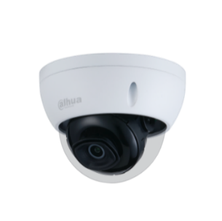 | DH-IPC-HDBW2231EP-S-S2 | • 2MP IR Mini Dome Network Camera • Độ phân giải 2 Megapixel cảm biến CMOS kích thước 1/2.8”. • 25/30fps@1080P • Hỗ trợ Starlight với độ nhạy sáng cực thấp 0.002Lux@F1.6. • Chuẩn nén H265+ • Hỗ trợ chức năng phát hiện thông minh: Hàng rào ảo, Xâm nhập, Phát hiện điện áp • Chống ngược sáng WDR(120dB) • Chế độ ngày đêm (ICR), tự động cân bằng trắng (AWB), tự động bù tín hiệu ảnh (AGC), chống ngược sáng(BLC), chống nhiễu (3D-DNR). • Tầm xa hồng ngoại 30m với công nghệ hồng ngoại thông minh • Hỗ trợ khe cắm thẻ nhớ 256GB • Hỗ trợ tên miền DSSDDNS, P2P • Ống kính cố định 3.6mm. • Chuẩn tương thích Onvif 2.4. • Chuẩn chống nước IP67. chống va đập IK10. • Điện áp DC12V hoặc PoE (802.3af), công suất <5,4W • Nhiệt độ hoạt động : -40° C ~ +60° C. • Chất liệu kim loại . | 2,978,000

 | (KM: Tặng kèm chân đế chính hãng) | DH-IPC-HFW2231MP-AS-I2-B-S2 | • 2MP IR Bullet Network Camera • Độ phân giải 2 Megapixel cảm biến CMOS kích thước 1/2.8”. • Max 25/30fps@1080P, Hỗ trợ công nghệ Starlight. • Hỗ trợ định dạng H.265 / H.265+ • Chế độ ngày đêm (ICR), Chống ngược sáng WDR (120dB), tự động cân bằng trắng (AWB), tự động bù tín hiệu ảnh (AGC), chống ngược sáng(BLC), chống nhiễu (3D-DNR). • Tầm xa hồng ngoại 50m với công nghệ hồng ngoại thông minh • Hỗ trợ tên miền, P2P • Hỗ trợ xem hình bằng nhiều công cụ: Web, phần mềm CMS (DSS/PSS) và DMSS • Ống kính cố định 3.6mm, 6mm. • Chuẩn tương thích Onvif (Profile S / G / T). • Chuẩn chống nước IP67. • Điện áp DC12V hoặc PoE (802.3af), công suất dưới 9.9W • Hỗ trợ khe cắm thẻ nhớ Micro SD lên đến 256Gb • Camera chuyên dụng đường phố | 3,234,000

 | 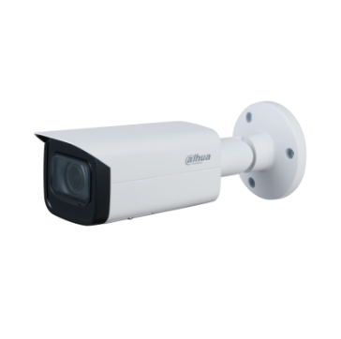 Camera chuyên nhà xưởng, kho bãi.. | DH-IPC-HFW2231TP-AS-S2 | • 2MP IR Bullet Network Camera • Độ phân giải 2 Megapixel cảm biến CMOS kích thước 1/2.8”. • 25/30fps@ 2MP(1980x1080) • Hỗ trợ Starlight với độ nhạy sáng cực thấp 0.002Lux@F1.6. • Chuẩn nén H265+ • Hỗ trợ chức năng phát hiện thông minh: Hàng rào ảo, Xâm nhập, Phát hiện điện áp. • Chống ngược sáng WDR(120dB) • Chế độ ngày đêm (ICR),, tự động cân bằng trắng (AWB), tự động bù tín hiệu ảnh (AGC), chống ngược sáng(BLC), chống nhiễu (3D-DNR). • Tầm xa hồng ngoại 80m với công nghệ hồng ngoại thông minh • 1/1 audio in/out. 1/1 alarm in/out • Hỗ trợ khe cắm thẻ nhớ 256GB • Hỗ trợ tên miền DSSDDNS, P2P • Ống kính cố định 3.6mm. • Chuẩn tương thích Onvif 2.4. • Chuẩn chống nước IP67, IK10. • Điện áp DC12V hoặc PoE (802.3af), công suất <7.8W • Nhiệt độ hoạt động : -40° C ~ +60° C. • Chất liệu kim loại | 3,572,000

 |  | DH-IPC-HDW2231TP-AS-S2 | • 2MP IR Eyeball Network Camera • Độ phân giải 2 Megapixel cảm biến CMOS kích thước 1/2.8”. • 25/30fps@1080P • Hỗ trợ Starlight với độ nhạy sáng cực thấp 0.002Lux@F1.6. • Chuẩn nén H265+ • Hỗ trợ chức năng phát hiện thông minh: Hàng rào ảo, Xâm nhập, Phát hiện điện áp • Chống ngược sáng WDR(120dB) • Chế độ ngày đêm (ICR), tự động cân bằng trắng (AWB), tự động bù tín hiệu ảnh (AGC), chống ngược sáng(BLC), chống nhiễu (3D-DNR). • Tầm xa hồng ngoại 30m với công nghệ hồng ngoại thông minh • Tích hợp Mic • Hỗ trợ khe cắm thẻ nhớ 256GB • Hỗ trợ tên miền DSSDDNS, P2P • Ống kính cố định 3.6mm. • Chuẩn tương thích Onvif 2.4. • Chuẩn chống nước IP67. • Điện áp DC12V hoặc PoE (802.3af), công suất <6,5W • Nhiệt độ hoạt động : -40° C ~ +60° C. • Chất liệu kim loại + nhựa . | 2,978,000

 | 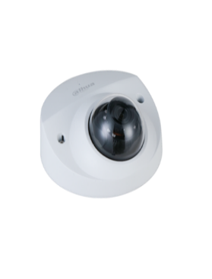 | DH-IPC-HDBW2231FP-AS-S2 | • 2MP Lite IR Fixed-focal Dome Network Camera • Độ phân giải 2 Megapixel cảm biến CMOS kích thước 1/2.8”. • 25/30fps@ 1920 x 1080 • Hỗ trợ Starlight với độ nhạy sáng cực thấp 0.002Lux@F1.6. • Chuẩn nén H265+ • Hỗ trợ chức năng phát hiện thông minh: Hàng rào ảo, Xâm nhập. • Chống ngược sáng WDR(120dB) • Chế độ ngày đêm (ICR), tự động cân bằng trắng (AWB), tự động bù tín hiệu ảnh (AGC), chống ngược sáng(BLC), chống nhiễu (3D-DNR). • Tầm xa hồng ngoại 30m với công nghệ hồng ngoại thông minh • Tích hợp Mic • 1/1 audio in/out. 1/1 alarm in/out • Hỗ trợ khe cắm thẻ nhớ 256GB • Ống kính cố định 3.6mm. (2.8mm) • Chuẩn tương thích Onvif 2.4. • Chuẩn chống nước IP67, IK10. • Điện áp DC12V hoặc PoE (802.3af), công suất <5.4W • Nhiệt độ hoạt động : -40° C ~ +60° C. • Chất liệu kim loại. | 3,706,000

 |  | DH-IPC-HFW2231TP-ZS-S2 | • 2MP IR Vari-focal Bullet Network Camera • Độ phân giải 2 Megapixel cảm biến CMOS kích thước 1/2.8”. • 25/30fps@1080P • Hỗ trợ Starlight với độ nhạy sáng cực thấp 0.002Lux@F1.6. • Chuẩn nén H265+ • Hỗ trợ chức năng phát hiện thông minh: Hàng rào ảo, Xâm nhập, Phát hiện điện áp • Chống ngược sáng WDR(120dB) • Chế độ ngày đêm (ICR), tự động cân bằng trắng (AWB), tự động bù tín hiệu ảnh (AGC), chống ngược sáng(BLC), chống nhiễu (3D-DNR). • Tầm xa hồng ngoại 60m với công nghệ hồng ngoại thông minh • Hỗ trợ khe cắm thẻ nhớ 256GB • Hỗ trợ tên miền DSSDDNS, P2P • Tiêu cự điều chỉnh 2.7 - 13.5mm • Chuẩn tương thích Onvif 2.4. • Chuẩn chống nước IP67. • Chống va đập IK10. • Điện áp DC12V hoặc PoE (802.3af), công suất <9,6W • Nhiệt độ hoạt động : -40° C ~ +60° C. • Chất liệu kim loại . | 6,840,000

 | 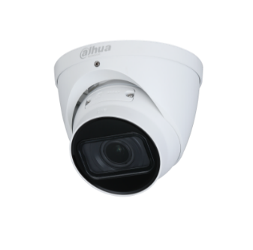 | DH-IPC-HDW2231TP-ZS-S2 | • 2MP IR Vari-focal Eyeball Network Camera • Độ phân giải 2 Megapixel cảm biến CMOS kích thước 1/2.8”. • 25/30fps@1080P • Hỗ trợ Starlight với độ nhạy sáng cực thấp 0.002Lux@F1.6. • Chuẩn nén H265+ • Hỗ trợ chức năng phát hiện thông minh: Hàng rào ảo, Xâm nhập, Phát hiện điện áp • Chống ngược sáng WDR(120dB) • Chế độ ngày đêm (ICR), tự động cân bằng trắng (AWB), tự động bù tín hiệu ảnh (AGC), chống ngược sáng(BLC), chống nhiễu (3D-DNR). • Tầm xa hồng ngoại 40m với công nghệ hồng ngoại thông minh • Hỗ trợ khe cắm thẻ nhớ 256GB • Hỗ trợ tên miền DSSDDNS, P2P • Tiêu cự điều chỉnh 2.7 - 13.5mm • Chuẩn tương thích Onvif 2.4. • Chuẩn chống nước IP67. • Điện áp DC12V hoặc PoE (802.3af), công suất <6,4W • Nhiệt độ hoạt động : -40° C ~ +60° C. • Chất liệu kim loại . | 6,840,000

4MP WDR 120dB
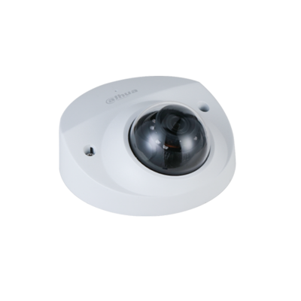 |  | DH-IPC-HFW2431SP-S-S2 | • 4MP IR Bullet Network Camera • Độ phân giải 4 Megapixel cảm biến CMOS kích thước 1/3”. • 25/30fps@ 2560 × 1440, 20fps@2688 × 1520 • Hỗ trợ Starlight với độ nhạy sáng cực thấp 0.008Lux@F1.6. • Chuẩn nén H265+ • Hỗ trợ chức năng phát hiện thông minh: Hàng rào ảo, Xâm nhập, Phát hiện điện áp. • Chống ngược sáng WDR(120dB) • Chế độ ngày đêm (ICR),, tự động cân bằng trắng (AWB), tự động bù tín hiệu ảnh (AGC), chống ngược sáng(BLC), chống nhiễu (3D-DNR). • Tầm xa hồng ngoại 30m với công nghệ hồng ngoại thông minh • Hỗ trợ khe cắm thẻ nhớ 256GB • Hỗ trợ tên miền DSSDDNS, P2P • Ống kính cố định 3.6mm. • Chuẩn tương thích Onvif 2.4. • Chuẩn chống nước IP67. • Điện áp DC12V hoặc PoE (802.3af), công suất <5.2W • Nhiệt độ hoạt động : -40° C ~ +60° C. • Chất liệu kim loại. | 3,234,000

 | 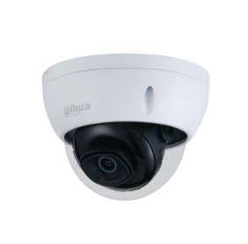 | DH-IPC-HDBW2431EP-S-S2 | • 4MP IR Mini Dome Network Camera • Độ phân giải 4 Megapixel cảm biến CMOS kích thước 1/3”. • 25/30fps@ 2560 × 1440, 20fps@2688 × 1520 • Hỗ trợ Starlight với độ nhạy sáng cực thấp 0.008Lux@F1.6. • Chuẩn nén H265+ • Hỗ trợ chức năng phát hiện thông minh: Hàng rào ảo, Xâm nhập, Phát hiện điện áp. • Chống ngược sáng WDR(120dB) • Chế độ ngày đêm (ICR),, tự động cân bằng trắng (AWB), tự động bù tín hiệu ảnh (AGC), chống ngược sáng(BLC), chống nhiễu (3D-DNR). • Tầm xa hồng ngoại 30m với công nghệ hồng ngoại thông minh • Hỗ trợ khe cắm thẻ nhớ 256GB • Hỗ trợ tên miền DSSDDNS, P2P • Ống kính cố định 3.6mm. • Chuẩn tương thích Onvif 2.4. • Chuẩn chống nước IP67. chống va đập IK10. • Điện áp DC12V hoặc PoE (802.3af), công suất <6.1W • Nhiệt độ hoạt động : -40° C ~ +60° C. • Chất liệu kim loại | 3,234,000

 | Camera chuyên nhà xưởng, kho bãi.. | DH-IPC-HFW2431TP-AS-S2 | • 4MP IR Bullet Network Camera • Độ phân giải 4 Megapixel cảm biến CMOS kích thước 1/3”. • 25/30fps@ 2560 × 1440, 20fps@2688 × 1520 • Hỗ trợ Starlight với độ nhạy sáng cực thấp 0.008Lux@F1.6. • Chuẩn nén H265+ • Hỗ trợ chức năng phát hiện thông minh: Hàng rào ảo, Xâm nhập, Phát hiện điện áp. • Chống ngược sáng WDR(120dB) • Chế độ ngày đêm (ICR),, tự động cân bằng trắng (AWB), tự động bù tín hiệu ảnh (AGC), chống ngược sáng(BLC), chống nhiễu (3D-DNR). • Tầm xa hồng ngoại 80m với công nghệ hồng ngoại thông minh • 1/1 audio in/out. 1/1 alarm in/out • Hỗ trợ khe cắm thẻ nhớ 256GB • Hỗ trợ tên miền DSSDDNS, P2P • Ống kính cố định 3.6mm. • Chuẩn tương thích Onvif 2.4. • Chuẩn chống nước IP67, IK10. • Điện áp DC12V hoặc PoE (802.3af), công suất <6.6W • Nhiệt độ hoạt động : -40° C ~ +60° C. • Chất liệu kim loại. | 3,998,000

 | 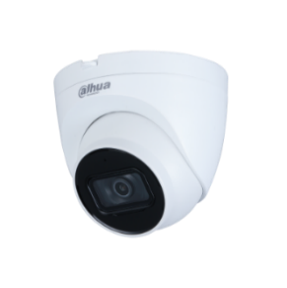 | DH-IPC-HDW2431TP-AS-S2 | • 4MP IR Eyeball Network Camera • Độ phân giải 4 Megapixel cảm biến CMOS kích thước 1/3”. • 25/30fps@ 2560 × 1440, 20fps@2688 × 1520 • Hỗ trợ Starlight với độ nhạy sáng cực thấp 0.008Lux@F1.6. • Chuẩn nén H265+ • Hỗ trợ chức năng phát hiện thông minh: Hàng rào ảo, Xâm nhập, Phát hiện điện áp. • Chống ngược sáng WDR(120dB) • Chế độ ngày đêm (ICR),, tự động cân bằng trắng (AWB), tự động bù tín hiệu ảnh (AGC), chống ngược sáng(BLC), chống nhiễu (3D-DNR). • Tầm xa hồng ngoại 30m với công nghệ hồng ngoại thông minh • Tích hợp Mic • Hỗ trợ khe cắm thẻ nhớ 256GB • Hỗ trợ tên miền DSSDDNS, P2P • Ống kính cố định 3.6mm. • Chuẩn tương thích Onvif 2.4. • Chuẩn chống nước IP67. • Điện áp DC12V hoặc PoE (802.3af), công suất <6.6W • Nhiệt độ hoạt động : -40° C ~ +60° C. • Chất liệu kim loại + Nhựa. | 3,234,000

 | Camera chuyên dụng cho thang máy | DH-IPC-HDBW2431FP-AS-S2 | • 4MP Lite IR Fixed-focal Dome Network Camera • Độ phân giải 4 Megapixel cảm biến CMOS kích thước 1/3”. • 25/30fps@ 2560 × 1440, 20fps@2688 × 1520 • Hỗ trợ Starlight với độ nhạy sáng cực thấp 0.008Lux@F1.6. • Chuẩn nén H265+ • Hỗ trợ chức năng phát hiện thông minh: Hàng rào ảo, Xâm nhập, Phát hiện điện áp. • Chống ngược sáng WDR(120dB) • Chế độ ngày đêm (ICR),, tự động cân bằng trắng (AWB), tự động bù tín hiệu ảnh (AGC), chống ngược sáng(BLC), chống nhiễu (3D-DNR). • Tầm xa hồng ngoại 30m với công nghệ hồng ngoại thông minh • Tích hợp Mic • 1/1 audio in/out. 1/1 alarm in/out • Hỗ trợ khe cắm thẻ nhớ 256GB • Ống kính cố định 3.6mm. (2.8mm) • Chuẩn tương thích Onvif 2.4. • Chuẩn chống nước IP67, IK10. • Điện áp DC12V hoặc PoE (802.3af), công suất <5.4W • Nhiệt độ hoạt động : -40° C ~ +60° C. • Chất liệu kim loại. | 3,976,000

8MP WDR 120dB
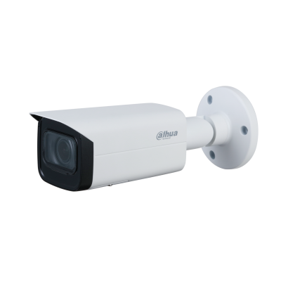 |  | DH-IPC-HFW2831SP-S-S2 | • 8MP IR Bullet Network Camera • Độ phân giải 8 Megapixel cảm biến CMOS kích thước 1/2.7”, 15fps@4K • Hỗ trợ Starlight với độ nhạy sáng cực thấp 0.009Lux@F2.0. • Chuẩn nén H265+ • Hỗ trợ chức năng phát hiện thông minh: Hàng rào ảo, Xâm nhập. • Chống ngược sáng WDR(120dB) • Chế độ ngày đêm (ICR),, tự động cân bằng trắng (AWB), tự động bù tín hiệu ảnh (AGC), chống ngược sáng(BLC), chống nhiễu (3D-DNR). • Tầm xa hồng ngoại 30m với công nghệ hồng ngoại thông minh • Hỗ trợ khe cắm thẻ nhớ 256GB • Hỗ trợ tên miền DSSDDNS, P2P • Ống kính cố định 3.6mm. • Chuẩn tương thích Onvif 2.4. • Chuẩn chống nước IP67. • Điện áp DC12V hoặc PoE (802.3af), công suất <5.5W • Nhiệt độ hoạt động : -40° C ~ +60° C. • Chất liệu kim loại | 5,600,000

 | 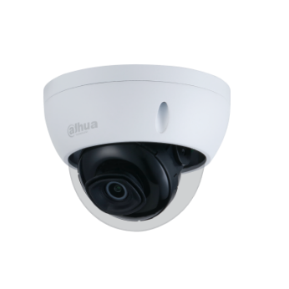 | DH-IPC-HDBW2831EP-S-S2 | • 8MP IR Dome Network Camera • Độ phân giải 8 Megapixel cảm biến CMOS kích thước 1/2.7”, 15fps@4K • Hỗ trợ Starlight với độ nhạy sáng cực thấp 0.009Lux@F2.0. • Chuẩn nén H265+ • Hỗ trợ chức năng phát hiện thông minh: Hàng rào ảo, Xâm nhập. • Chống ngược sáng WDR(120dB) • Chế độ ngày đêm (ICR),, tự động cân bằng trắng (AWB), tự động bù tín hiệu ảnh (AGC), chống ngược sáng(BLC), chống nhiễu (3D-DNR). • Tầm xa hồng ngoại 30m với công nghệ hồng ngoại thông minh • Hỗ trợ khe cắm thẻ nhớ 256GB • Hỗ trợ tên miền DSSDDNS, P2P • Ống kính cố định 3.6mm. • Chuẩn tương thích Onvif 2.4. • Chuẩn chống nước IP67, chống va đập IK10. • Điện áp DC12V hoặc PoE (802.3af), công suất <6.2W • Nhiệt độ hoạt động : -40° C ~ +60° C. • Chất liệu kim loại | 5,786,000

 | 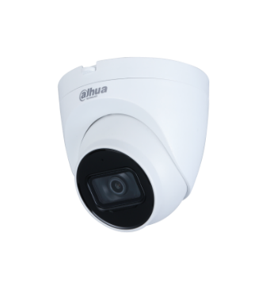 | DH-IPC-HDW2831TP-AS-S2 | • 8MP IR Eyeball Network Camera • Độ phân giải 8 Megapixel cảm biến CMOS kích thước 1/2.7”, 15fps@4K • Hỗ trợ Starlight với độ nhạy sáng cực thấp 0.009Lux@F2.0. • Chuẩn nén H265+ • Hỗ trợ chức năng phát hiện thông minh: Hàng rào ảo, Xâm nhập. • Chống ngược sáng WDR(120dB) • Chế độ ngày đêm (ICR),, tự động cân bằng trắng (AWB), tự động bù tín hiệu ảnh (AGC), chống ngược sáng(BLC), chống nhiễu (3D-DNR). • Tầm xa hồng ngoại 30m với công nghệ hồng ngoại thông minh • Tích hợp Mic • Hỗ trợ khe cắm thẻ nhớ 256GB • Hỗ trợ tên miền DSSDDNS, P2P • Ống kính cố định 3.6mm. • Chuẩn tương thích Onvif 2.4. • Chuẩn chống nước IP67. • Điện áp DC12V hoặc PoE (802.3af), công suất <7.2W • Nhiệt độ hoạt động : -40° C ~ +60° C. • Chất liệu nhựa + kim loại | 6,328,000

 | Camera chuyên nhà xưởng, kho bãi.. | DH-IPC-HFW2831TP-AS-S2 | • 8MP IR Bullet Network Camera • Độ phân giải 8 Megapixel cảm biến CMOS kích thước 1/2.7”, 15fps@4K • Hỗ trợ Starlight với độ nhạy sáng cực thấp 0.008Lux@F1.5 • Chuẩn nén H265+ • Hỗ trợ chức năng phát hiện thông minh: Hàng rào ảo, Xâm nhập. • Chống ngược sáng WDR(120dB) • Chế độ ngày đêm (ICR),, tự động cân bằng trắng (AWB), tự động bù tín hiệu ảnh (AGC), chống ngược sáng(BLC), chống nhiễu (3D-DNR). • Tầm xa hồng ngoại 80m với công nghệ hồng ngoại thông minh • 1/1 audio in/out. 1/1 alarm in/out • Hỗ trợ khe cắm thẻ nhớ 256GB • Hỗ trợ tên miền DSSDDNS, P2P • Ống kính cố định 3.6mm. • Chuẩn tương thích Onvif 2.4. • Chuẩn chống nước IP67, chống va đập IK10 • Điện áp DC12V hoặc PoE (802.3af), công suất <9.9W • Nhiệt độ hoạt động : -40° C ~ +60° C. • Chất liệu kim loại | 7,320,000
...
 |  | DH-IPC-HFW2831TP-ZAS-S2 | • 8MP IR Vari-focal Bullet Network Camera • Độ phân giải 8 Megapixel cảm biến CMOS kích thước 1/2.7”, 15fps@4K • Hỗ trợ Starlight với độ nhạy sáng cực thấp 0.008Lux@F1.5 • Chuẩn nén H265+ • Hỗ trợ chức năng phát hiện thông minh: Hàng rào ảo, Xâm nhập. • Chống ngược sáng WDR(120dB) • Chế độ ngày đêm (ICR),, tự động cân bằng trắng (AWB), tự động bù tín hiệu ảnh (AGC), chống ngược sáng(BLC), chống nhiễu (3D-DNR). • Tầm xa hồng ngoại 60m với công nghệ hồng ngoại thông minh • 1/1 audio in/out. 1/1 alarm in/out • Hỗ trợ khe cắm thẻ nhớ 256GB • Hỗ trợ tên miền DSSDDNS, P2P • Tiêu cự điều chỉnh 2.7 - 13.5mm • Chuẩn tương thích Onvif 2.4. • Chuẩn chống nước IP67. • Điện áp DC12V hoặc PoE (802.3af), công suất <9.9W • Nhiệt độ hoạt động : -40° C ~ +60° C. • Chất liệu kim loại | 8,370,000

 | 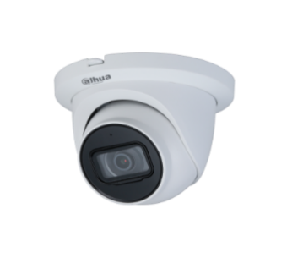 | DH-IPC-HDW2831TMP-AS-S2 | • 8MP IR Eyeball Network Camera • Độ phân giải 8 Megapixel cảm biến CMOS kích thước 1/2.7”, 15fps@4K • Hỗ trợ Starlight với độ nhạy sáng cực thấp 0.009Lux@F2.0. • Chuẩn nén H265+ • Hỗ trợ chức năng phát hiện thông minh: Hàng rào ảo, Xâm nhập. • Chống ngược sáng WDR(120dB) • Chế độ ngày đêm (ICR),, tự động cân bằng trắng (AWB), tự động bù tín hiệu ảnh (AGC), chống ngược sáng(BLC), chống nhiễu (3D-DNR). • Tầm xa hồng ngoại 30m với công nghệ hồng ngoại thông minh • Tích hợp Mic • Hỗ trợ khe cắm thẻ nhớ 256GB • Hỗ trợ tên miền DSSDDNS, P2P • Ống kính cố định 3.6mm. • Chuẩn tương thích Onvif 2.4. • Chuẩn chống nước IP67. • Điện áp DC12V hoặc PoE (802.3af), công suất <7.2W • Nhiệt độ hoạt động : -40° C ~ +60° C. • Chất liệu kim loại | 5,694,000

 | 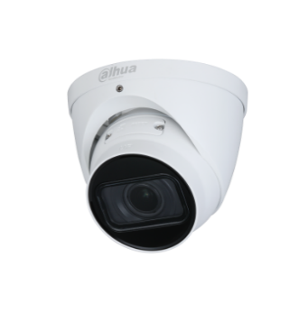 | DH-IPC-HDW2831TP-ZS-S2 | • 8MP IR Vari-focal Eyeball Network Camera • Độ phân giải 8 Megapixel cảm biến CMOS kích thước 1/2.7”, 15fps@4K • Hỗ trợ Starlight với độ nhạy sáng cực thấp 0.008Lux@F1.5 • Chuẩn nén H265+ • Hỗ trợ chức năng phát hiện thông minh: Hàng rào ảo, Xâm nhập. • Chống ngược sáng WDR(120dB) • Chế độ ngày đêm (ICR),, tự động cân bằng trắng (AWB), tự động bù tín hiệu ảnh (AGC), chống ngược sáng(BLC), chống nhiễu (3D-DNR). • Tầm xa hồng ngoại 40m với công nghệ hồng ngoại thông minh • Hỗ trợ khe cắm thẻ nhớ 256GB • Hỗ trợ tên miền DSSDDNS, P2P • Tiêu cự điều chỉnh 2.7 - 13.5mm • Chuẩn tương thích Onvif 2.4. • Chuẩn chống nước IP67. • Điện áp DC12V hoặc PoE (802.3af), công suất <7.6W • Nhiệt độ hoạt động : -40° C ~ +60° C. • Chất liệu kim loại | 8,050,000

 | 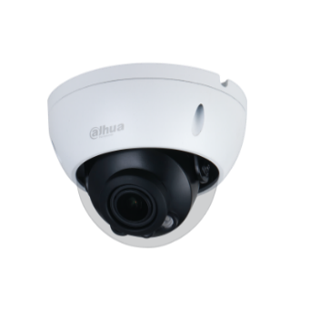 | DH-IPC-HDBW2831RP-ZAS-S2 | • 8MP IR Vari-focal Dome Nework Camera • Độ phân giải 8 Megapixel cảm biến CMOS kích thước 1/2.7”, 15fps@4K • Hỗ trợ Starlight với độ nhạy sáng cực thấp 0.008Lux@F1.5 • Chuẩn nén H265+ • Hỗ trợ chức năng phát hiện thông minh: Hàng rào ảo, Xâm nhập. • Chống ngược sáng WDR(120dB) • Chế độ ngày đêm (ICR),, tự động cân bằng trắng (AWB), tự động bù tín hiệu ảnh (AGC), chống ngược sáng(BLC), chống nhiễu (3D-DNR). • Tầm xa hồng ngoại 40m với công nghệ hồng ngoại thông minh • 1/1 audio in/out. 1/1 alarm in/out • Hỗ trợ khe cắm thẻ nhớ 256GB • Hỗ trợ tên miền DSSDDNS, P2P • Tiêu cự điều chỉnh 2.7 - 13.5mm • Chuẩn tương thích Onvif 2.4. • Chuẩn chống nước IP67, chống va đập IK10. • Điện áp DC12V hoặc PoE (802.3af), công suất <7.4W • Nhiệt độ hoạt động : -40° C ~ +60° C. • Chất liệu kim loại | 8,370,000

DÒNG LITE AI 2MP
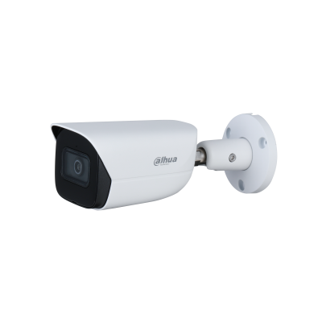 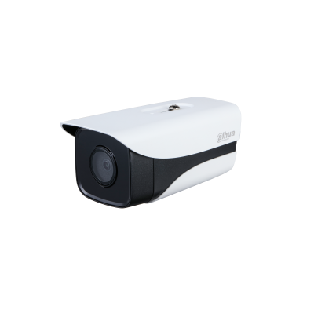 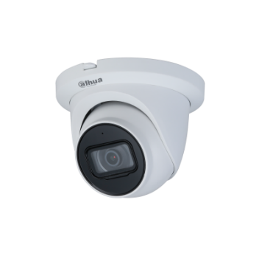 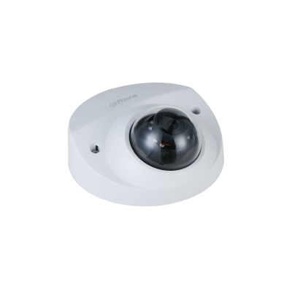 |  | DH-IPC-HFW3241EP-AS | • Độ phân giải 2 Megapixel cảm biến CMOS kích thước 1/2.8”. • 25/30fps@1080P • Hỗ trợ Starlight với độ nhạy sáng cực thấp 0.002Lux@F1.6. • Chuẩn nén H265+ • Hỗ trợ chức năng phát hiện thông minh: Hàng rào ảo, Xâm nhập (phân biệt người và xe) • Tìm kiếm thông minh: Tìm kiếm nhanh sự kiện theo từng đối tượng(người, xe) • Chống ngược sáng WDR(120dB) • Chế độ ngày đêm (ICR),, tự động cân bằng trắng (AWB), tự động bù sáng (AGC), chống ngược sáng(BLC), chống nhiễu (3D-DNR). • Tầm xa hồng ngoại 50m với công nghệ hồng ngoại thông minh • Tích hợp mic, hỗ trợ khe cắm thẻ nhớ 256GB • 1/1 Alarm in/out, 1/1 audio in/out • Hỗ trợ tên miền DSSDDNS, P2P • Ống kính cố định 3.6mm (Có thể lựa chọn 2.8mm, 6mm) • Chuẩn tương thích Onvif 2.4. • Chuẩn chống nước IP67. • Điện áp DC12V hoặc PoE (802.3af), công suất <5.2W • Nhiệt độ hoạt động : -40° C ~ +60° C. • Chất liệu kim loại. | 4,968,000

 | Chưa bao gồm chân đế | DH-IPC-HFW3241MP-AS-I2 | • Độ phân giải 2 Megapixel cảm biến CMOS kích thước 1/2.8”. • 25/30fps@1080P • Hỗ trợ Starlight với độ nhạy sáng cực thấp 0.002Lux@F1.6. • Chuẩn nén H265+ • Hỗ trợ chức năng phát hiện thông minh: Hàng rào ảo, Xâm nhập (phân biệt người và xe) • Tìm kiếm thông minh: Tìm kiếm nhanh sự kiện theo từng đối tượng(người, xe) • Chống ngược sáng WDR(120dB) • Chế độ ngày đêm (ICR),, tự động cân bằng trắng (AWB), tự động bù sáng (AGC), chống ngược sáng(BLC), chống nhiễu (3D-DNR). • Tầm xa hồng ngoại 80m với công nghệ hồng ngoại thông minh • Hỗ trợ khe cắm thẻ nhớ 256GB • 2/2 Alarm in/out, 1/1 audio in/out • Hỗ trợ tên miền DSSDDNS, P2P • Ống kính cố định 3.6mm (Có thể lựa chọn 2.8mm, 6mm) • Chuẩn tương thích Onvif 2.4. • Chuẩn chống nước IP67. • Điện áp DC12V hoặc PoE (802.3af), công suất <11W • Nhiệt độ hoạt động : -40° C ~ +60° C. • Chất liệu Nhựa + kim loại. | 4,968,000
...

